Voltage Monitor
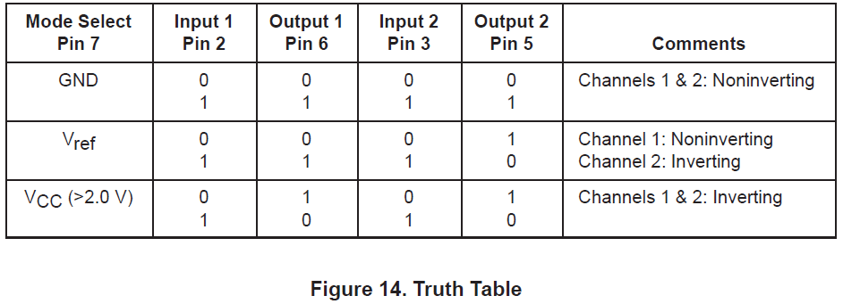
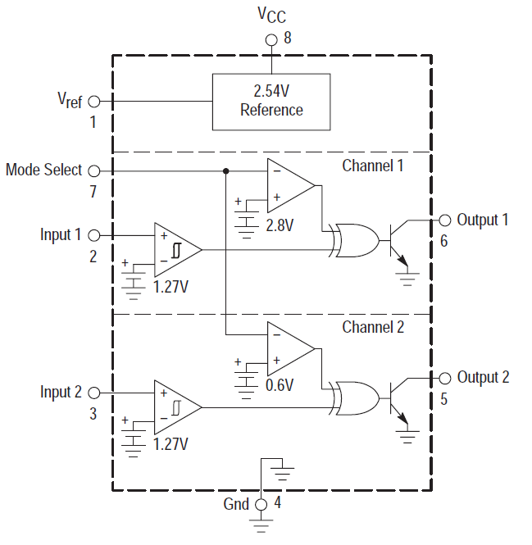
Op-in1
Op-in2
Op-mode1
Op-mode2
XOR-1
XOR-2
MC33161 operation characterization
 | XOR이 Low일때는 Tr = OFF 상태로 next stage이 아무런 영향을 주지 못함.
 | XOR이 High 일때, Tr = ON 상태이며, 이때 Output은 GND(Low) 상태가 된다.
 | 이를 이용하여 next stage의 회로에서 detection하는 구조임.

 | CH1 - <1.27에서 Output1이 Low이므로 under voltage detection
 |  | Mode | Input1 | Op-in1 | Op-mode1 |  | XOR-1 | Output1
 |  | Vref | <1.27 | L | H |  | H | L | GND
 |  | Vref | >1.27 | H | H |  | L | H | OPEN
 |  | Op-in1와 Output1를 기준으로 봤을때 Value가 Non-inverting.

 | CH2 - >1.27에서 Output2가 Low이므로 over voltage detection.
 |  | Mode | Input2 | Op-in2 | Op-mode2 |  | XOR-2 | Output2
 |  | Vref | <1.27 | L | L |  | L | H | OPEN
 |  | Vref | >1.27 | H | L |  | H | L | GND
 |  | Op-in2와 Output2를 기준으로 봤을때 Value가 inverting.

장보고 III - Power B'd Voltage monitor
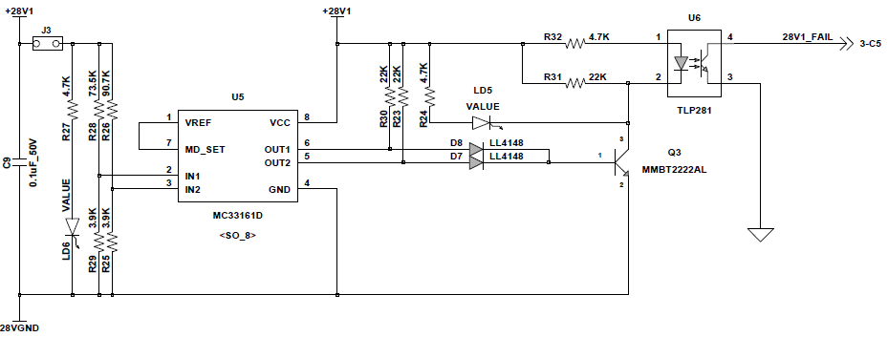

 | Vin1 - Under voltage detection |  |  |  |  |  |  |  |  |  |  |  |  |  |  |  |  | Origin |  |  | High Active |  |  | Low Active
 | Vin2 - Over voltage detection |  |  |  |  |  |  |  |  |  |  |  |  |  |  |  | Vcc | 28 | V | Vcc | 28 | V | Vcc | 28 | V
 |  |  |  |  |  |  |  |  |  |  |  |  |  |  |  |  | Rin1 | 73500 | Ohm | Rin1 | 90700 | Ohm | Rin1 | 73500 | Ohm
 | Origin |  |  |  |  |  |  |  |  |  |  |  |  |  |  |  | Rin2 | 90700 | Ohm | Rin2 | 73500 | Ohm | Rin2 | 90700 | Ohm
 | Diode로 Out1,2가 분리되어 있어서 OUT1,2가 모두 GND일때만 Q3가 OFF되며, 이때 LED OFF됨. |  |  |  |  |  |  |  |  |  |  |  |  |  |  |  | Rcom | 3900 | Ohm | Rcom | 3900 | Ohm | Rcom | 3900 | Ohm
 | Case | OUT1 | OUT2 | Q3 | LED | U6 Out(FAIL) |  | Vin1 | Vin2
 | 1 | L | L | OFF | OFF | H | OPEN | <1.27 | >1.27 |  |  |  |  |  |  | Vcc | Vin1 | Vin2 | Case | Vin1 | Vin2 | Case | Vin1 | Vin2 | Case
 | 2 | L | H | ON | ON | L | GND | <1.27 | <1.27 | Under Range |  |  |  |  |  | 23.0 | 1.16 | 0.95 | 2 | 0.95 | 1.16 | 2 | 1.16 | 0.95 | 2
 | 3 | H | L | ON | ON | L | GND | >1.27 | >1.27 | Over Range |  |  |  |  |  | 23.5 | 1.18 | 0.97 |  | 0.97 | 1.18 |  | 1.18 | 0.97
 | 4 | H | H | ON | ON | L | GND | >1.27 | <1.27 | Normal Range |  |  |  |  |  | 24.0 | 1.21 | 0.99 |  | 0.99 | 1.21 |  | 1.21 | 0.99
 | ⇒ Vin1,2 Range가 바뀌어 High Active 상태가 나타날 수 없다. |  |  |  |  |  |  |  |  |  |  |  |  |  |  | 24.5 | 1.23 | 1.01 |  | 1.01 | 1.23 |  | 1.23 | 1.01
 |  |  |  |  |  |  |  |  |  |  |  |  |  |  |  | 25.0 | 1.26 | 1.03 |  | 1.03 | 1.26 |  | 1.26 | 1.03
 | High Active topology |  |  |  |  |  |  |  |  |  |  |  |  |  |  | 25.5 | 1.28 | 1.05 | 4 | 1.05 | 1.28 | 1 | 1.28 | 1.05 | 4
 | Diode로 Out1,2가 분리되어 있어서 OUT1,2가 모두 GND일때만 Q3가 OFF되며, 이때 LED OFF됨. |  |  |  |  |  |  |  |  |  |  |  |  |  |  | 26.0 | 1.31 | 1.07 |  | 1.07 | 1.31 |  | 1.31 | 1.07
 | Case | OUT1 | OUT2 | Q3 | LED | U6 Out(FAIL) |  | Vin1 | Vin2 |  |  |  |  |  |  | 26.5 | 1.34 | 1.09 |  | 1.09 | 1.34 |  | 1.34 | 1.09
 | 1 | L | L | OFF | OFF | H | OPEN | <1.27 | >1.27 | Normal Range |  |  |  |  |  | 27.0 | 1.36 | 1.11 |  | 1.11 | 1.36 |  | 1.36 | 1.11
 | 2 | L | H | ON | ON | L | GND | <1.27 | <1.27 | Under Range |  |  |  |  |  | 27.5 | 1.39 | 1.13 |  | 1.13 | 1.39 |  | 1.39 | 1.13
 | 3 | H | L | ON | ON | L | GND | >1.27 | >1.27 | Over Range |  |  |  |  |  | 28.0 | 1.41 | 1.15 |  | 1.15 | 1.41 |  | 1.41 | 1.15
 | 4 | H | H | ON | ON | L | GND | >1.27 | <1.27 |  |  |  |  |  |  | 28.5 | 1.44 | 1.17 |  | 1.17 | 1.44 |  | 1.44 | 1.17
 | ⇒ 전원카드가 없는 경우에도 정상 동작하는 것으로 표시됨. |  |  |  |  |  |  |  |  |  |  |  |  |  |  | 29.0 | 1.46 | 1.20 |  | 1.20 | 1.46 |  | 1.46 | 1.20
 |  |  |  |  |  |  |  |  |  |  |  |  |  |  |  | 29.5 | 1.49 | 1.22 |  | 1.22 | 1.49 |  | 1.49 | 1.22
 | Low Active topology |  |  |  |  |  |  |  |  |  |  |  |  |  |  | 30.0 | 1.51 | 1.24 |  | 1.24 | 1.51 |  | 1.51 | 1.24
 | Diode Out1,2를 Short 시키고, R30 / D8 NC 처리. |  |  |  |  |  |  |  |  |  |  |  |  |  |  | 30.5 | 1.54 | 1.26 |  | 1.26 | 1.54 |  | 1.54 | 1.26
 | Case | OUT1 | OUT2 | Q3 | LED | U6 Out(FAIL) |  | Vin1 | Vin2 |  |  |  |  |  |  | 31.0 | 1.56 | 1.28 | 3 | 1.28 | 1.56 | 3 | 1.56 | 1.28 | 3
 | 1 | L | L | OFF | OFF | H | OPEN | <1.27 | >1.27 |  |  |  |  |  |  | 31.5 | 1.59 | 1.30 |  | 1.30 | 1.59 |  | 1.59 | 1.30
 | 2 | L | H | OFF | OFF | H | OPEN | <1.27 | <1.27 | Under Range |  |  |  |  |  | 32.0 | 1.61 | 1.32 |  | 1.32 | 1.61 |  | 1.61 | 1.32
 | 3 | H | L | OFF | OFF | H | OPEN | >1.27 | >1.27 | Over Range |  |  |  |  |  | 32.5 | 1.64 | 1.34 |  | 1.34 | 1.64 |  | 1.64 | 1.34
 | 4 | H | H | ON | ON | L | GND | >1.27 | <1.27 | Normal Range |  |  |  |  |  | 33.0 | 1.66 | 1.36 |  | 1.36 | 1.66 |  | 1.66 | 1.36

R28 : 73.5K -> 90.7K
R26 : 90.7K -> 73.5K
 | 측정 결과 - High Active topology
 |  |  |  |  |  |  |  |  |  |  |  |  |  |  |  | +28V1
 |  |  |  |  |  |  |  |  |  |  |  |  |  |  |  | Vcc | 28 | V |  | Detect Range |  |  |  |  |  |  | 측정치
 |  |  |  |  |  |  |  |  |  |  |  |  |  |  |  | Rin1 | 90700 | Ohm |  |  | 계산 | 실측 |  | Vcc | Vin1 | Vin2 | Vin1 | Vin2 | Vout1 | Vout2
 |  |  |  |  |  |  |  |  |  |  |  |  |  |  |  | Rin2 | 73500 | Ohm |  | Low | -8.9 | -12.5 |  | 23.0 | 0.95 | 1.16
 |  |  |  |  |  |  |  |  |  |  |  |  |  |  |  | Rcom | 3900 | Ohm |  | High | 7.1 | 7.1 |  | 23.5 | 0.97 | 1.18
 |  |  |  |  |  |  |  |  |  |  |  |  |  |  |  | Vin1 | 1.15 | V |  |  |  |  |  | 24.0 | 0.99 | 1.21 | 0.99 | 1.22 | 0.06 | 1.29
 |  |  |  |  |  |  |  |  |  |  |  |  |  |  |  | Vin2 | 1.41 | V |  | Opto-Coupler Pin-1 |  |  |  | 24.5 | 1.01 | 1.23
 |  |  |  |  |  |  |  |  |  |  |  |  |  |  |  |  |  |  |  | 1.15 | V |  |  | 25.0 | 1.03 | 1.26
 |  |  |  |  |  |  |  |  |  |  |  |  |  |  |  |  |  |  |  |  |  |  |  | 25.5 | 1.05 | 1.28
 |  |  |  |  |  |  |  |  |  |  |  |  |  |  |  |  |  |  |  |  |  |  |  | 26.0 | 1.07 | 1.31
 |  |  |  |  |  |  |  |  |  |  |  |  |  |  |  |  |  |  |  |  |  |  |  | 26.5 | 1.09 | 1.34
 |  |  |  |  |  |  |  |  |  |  |  |  |  |  |  |  |  |  |  |  |  |  |  | 27.0 | 1.11 | 1.36
 |  |  |  |  |  |  |  |  |  |  |  |  |  |  |  |  |  |  |  |  |  |  |  | 27.5 | 1.13 | 1.39
 |  |  |  |  |  |  |  |  |  |  |  |  |  |  |  |  |  |  |  |  |  |  |  | 28.0 | 1.15 | 1.41 | 1.16 | 1.43 | 0.06 | 0.06
 |  |  |  |  |  |  |  |  |  |  |  |  |  |  |  |  |  |  |  |  |  |  |  | 28.5 | 1.17 | 1.44
 |  |  |  |  |  |  |  |  |  |  |  |  |  |  |  |  |  |  |  |  |  |  |  | 29.0 | 1.20 | 1.46
 |  |  |  |  |  |  |  |  |  |  |  |  |  |  |  |  |  |  |  |  |  |  |  | 29.5 | 1.22 | 1.49
 |  |  |  |  |  |  |  |  |  |  |  |  |  |  |  |  |  |  |  |  |  |  |  | 30.0 | 1.24 | 1.51
 |  |  |  |  |  |  |  |  |  |  |  |  |  |  |  |  |  |  |  |  |  |  |  | 30.5 | 1.26 | 1.54 | 1.26 | 1.56 | 1.25 | 0.07
 |  |  |  |  |  |  |  |  |  |  |  |  |  |  |  |  |  |  |  |  |  |  |  | 31.0 | 1.28 | 1.56
 |  |  |  |  |  |  |  |  |  |  |  |  |  |  |  |  |  |  |  |  |  |  |  | 31.5 | 1.30 | 1.59
 |  |  |  |  |  |  |  |  |  |  |  |  |  |  |  |  |  |  |  |  |  |  |  | 32.0 | 1.32 | 1.61
 |  |  |  |  |  |  |  |  |  |  |  |  |  |  |  |  |  |  |  |  |  |  |  | 32.5 | 1.34 | 1.64
 |  |  |  |  |  |  |  |  |  |  |  |  |  |  |  |  |  |  |  |  |  |  |  | 33.0 | 1.36 | 1.66

 | 측정 결과 - Low Active topology
NC
NC
Short

 |  |  |  |  |  |  |  |  |  |  |  |  |  |  |  |  |  |  |  |  |  |  |  |  |  |  |  |  |  |  |  |  |  |  |  |  |  |  | 2.5 | 5 | 10
 |  |  |  |  |  |  |  |  |  |  |  |  |  |  |  |  |  |  |  |  |  |  |  |  |  |  |  |  |  |  |  |  |  |  |  |  |  | 28 | 28.7 | 29.4 | 30.8

 |  |  |  |  |  |  |  |  |  |  |  |  |  |  |  |  |  |  |  |  |  |  |  | V1.1 |  |  |  |  |  |  | V2.0 |  |  |  |  |  |  | V2.0 |  |  |  |  |  |  | V2.1 |  |  |  |  |  |  | test
 | +28V1 |  |  |  |  |  |  |  | +28V2 |  |  |  |  |  |  | +28V2_O |  |  |  |  |  |  |  | +5V |  |  |  |  |  |  | +5V |  |  |  |  |  |  | +28V2 |  |  |  |  |  |  | +28V2 |  |  |  |  |  |  | +28V2
 | Vcc | 28 | V |  | Detect Range |  |  |  | Vcc | 28 | V |  |  |  |  | Vcc | 28 | V |  |  |  |  |  | Vcc | 5 | V |  | Detect Range |  |  | Vcc | 5 | V |  | Detect Range |  |  | Vcc | 28 | V |  |  |  |  | Vcc | 28 | V |  |  |  |  | Vcc | 28 | V
 | Rin1 | 73200 | Ohm |  |  | 계산 | 실측 |  | Rin1 | 73200 | Ohm |  |  |  |  | Rin1 | 73200 | Ohm |  |  |  |  |  | Rin1 | 2800 | Ohm |  |  | 계산 | 실측 | Rin1 | 2800 | Ohm |  |  | 계산 | 실측 | Rin1 | 73200 | Ohm |  |  |  |  | Rin1 | 73200 | Ohm |  |  |  |  | Rin1 | 56000 | Ohm
 | Rin2 | 90900 | Ohm |  | Low | -8.9 | -12.5 |  | Rin2 | 90900 | Ohm |  |  |  |  | Rin2 | 90900 | Ohm |  |  |  |  |  | Rin2 | 3740 | Ohm |  | Low | -10.0 | -14.0 | Rin2 | 4020 | Ohm |  | Low | -10.0 | -14.0 | Rin2 | 90900 | Ohm |  |  |  |  | Rin2 | 93000 | Ohm |  |  |  |  | Rin2 | 93000 | Ohm
 | Rcom | 3900 | Ohm |  | High | 7.1 | 7.1 |  | Rcom | 3900 | Ohm |  |  |  |  | Rcom | 3900 | Ohm |  |  |  |  |  | Rcom | 1100 | Ohm |  | High | 10.0 | 8.0 | Rcom | 1100 | Ohm |  | High | 10.0 | 8.0 | Rcom | 3900 | Ohm |  |  |  |  | Rcom | 3900 | Ohm |  |  |  |  | Rcom | 3900 | Ohm
 | Vin1 | 1.42 | V |  |  |  |  |  | Vin1 | 1.42 | V |  |  |  |  | Vin1 | 1.42 | V |  |  |  |  |  | Vin1 | 1.41 | V |  |  |  |  | Vin1 | 1.41 | V |  |  |  |  | Vin1 | 1.42 | V |  |  |  |  | Vin1 | 1.42 | V |  |  |  |  | Vin1 | 1.82 | V
 | Vin2 | 1.15 | V |  |  |  |  |  | Vin2 | 1.15 | V |  |  |  |  | Vin2 | 1.15 | V |  |  |  |  |  | Vin2 | 1.14 | V |  |  |  |  | Vin2 | 1.07 | V |  |  |  |  | Vin2 | 1.15 | V |  |  |  |  | Vin2 | 1.13 | V |  |  |  |  | Vin2 | 1.13 | V

 |  |  |  | 측정치 |  |  |  |  |  |  |  | 측정치 |  |  |  |  |  |  | 측정치 |  |  |  |  |  |  |  | 측정치 |  |  |  |  |  |  | 측정치 |  |  |  |  |  |  | 측정치 |  |  |  |  |  |  | 측정치 |  |  |  |  |  |  | 측정치
 | Vcc | Vin1 | Vin2 | Vin1 | Vin2 | Vout | Opto |  | Vcc | Vin1 | Vin2 | Vin1 | Vin2 | Vout | Opto | Vcc | Vin1 | Vin2 | Vin1 | Vin2 | Vout | Opto |  | Vcc | Vin1 | Vin2 | Vin1 | Vin2 | Vout | Opto | Vcc | Vin1 | Vin2 | Vin1 | Vin2 | Vout | Opto | Vcc | Vin1 | Vin2 | Vin1 | Vin2 | Vout | Opto | Vcc | Vin1 | Vin2 | Vin1 | Vin2 | Vout | Opto | Vcc | Vin1 | Vin2 | Vin1 | Vin2 | Vout | Opto
 | 23.5 | 1.19 | 0.97 |  |  |  |  |  | 23.5 | 1.19 | 0.97 |  |  |  |  | 23.5 | 1.19 | 0.97 |  |  |  |  |  | 4.1 | 1.16 | 0.93 |  |  |  |  | 4.1 | 1.16 | 0.88 |  |  |  |  | 23.5 | 1.19 | 0.97 |  |  |  |  | 23.5 | 1.19 | 0.95 |  |  |  |  | 20.0 | 1.30 | 0.80
 | 24.0 | 1.21 | 0.99 | 1.22 | 1.00 | 0.05 | 24 |  | 24.0 | 1.21 | 0.99 | 1.22 | 0.99 | 0.05 | 24 | 24.0 | 1.21 | 0.99 | 1.22 | 1.00 | 0.05 | 24 |  | 4.2 | 1.18 | 0.95 | 1.21 | 0.97 | 0.06 | 4.28 | 4.2 | 1.18 | 0.90 |  |  |  |  | 24.0 | 1.21 | 0.99 | 1.22 | 0.99 | 0.05 | 24 | 24.0 | 1.21 | 0.97 | 1.22 | 0.99 | 0.05 | 24 | 24.0 | 1.56 | 0.97 | 1.22 | 0.99 | 0.05 | 24
 | 24.5 | 1.24 | 1.01 | 1.25 | 1.02 | 1.29 | 1.16 |  | 24.5 | 1.24 | 1.01 | 1.25 | 1.02 | 1.29 | 1.16 | 24.5 | 1.24 | 1.01 | 1.25 | 1.02 | 1.29 | 1.16 |  | 4.3 | 1.21 | 0.98 | 1.24 | 1.00 | 1.30 | 1.2 | 4.3 | 1.21 | 0.92 |  |  |  |  | 24.5 | 1.24 | 1.01 | 1.25 | 1.02 | 1.29 | 1.16 | 24.5 | 1.24 | 0.99 | 1.25 | 1.02 | 1.29 | 1.16 | 24.5 | 1.60 | 0.99 | 1.25 | 1.02 | 1.29 | 1.16
 | 25.0 | 1.26 | 1.03 |  |  |  |  |  | 25.0 | 1.26 | 1.03 |  |  |  |  | 25.0 | 1.26 | 1.03 |  |  |  |  |  | 4.4 | 1.24 | 1.00 |  |  |  |  | 4.4 | 1.24 | 0.95 |  |  |  |  | 25.0 | 1.26 | 1.03 |  |  |  |  | 25.0 | 1.26 | 1.01 |  |  |  |  | 25.0 | 1.63 | 1.01
 | 25.5 | 1.29 | 1.05 |  |  |  |  |  | 25.5 | 1.29 | 1.05 |  |  |  |  | 25.5 | 1.29 | 1.05 |  |  |  |  |  | 4.5 | 1.27 | 1.02 |  |  |  |  | 4.5 | 1.27 | 0.97 |  |  |  |  | 25.5 | 1.29 | 1.05 |  |  |  |  | 25.5 | 1.29 | 1.03 |  |  |  |  | 25.5 | 1.66 | 1.03
 | 26.0 | 1.32 | 1.07 |  |  |  |  |  | 26.0 | 1.32 | 1.07 |  |  |  |  | 26.0 | 1.32 | 1.07 |  |  |  |  |  | 4.6 | 1.30 | 1.05 |  |  |  |  | 4.6 | 1.30 | 0.99 |  |  |  |  | 26.0 | 1.32 | 1.07 |  |  |  |  | 26.0 | 1.32 | 1.05 |  |  |  |  | 26.0 | 1.69 | 1.05
 | 26.5 | 1.34 | 1.09 |  |  |  |  |  | 26.5 | 1.34 | 1.09 |  |  |  |  | 26.5 | 1.34 | 1.09 |  |  |  |  |  | 4.7 | 1.33 | 1.07 |  |  |  |  | 4.7 | 1.33 | 1.01 |  |  |  |  | 26.5 | 1.34 | 1.09 |  |  |  |  | 26.5 | 1.34 | 1.07 |  |  |  |  | 26.5 | 1.73 | 1.07
 | 27.0 | 1.37 | 1.11 |  |  |  |  |  | 27.0 | 1.37 | 1.11 |  |  |  |  | 27.0 | 1.37 | 1.11 |  |  |  |  |  | 4.8 | 1.35 | 1.09 |  |  |  |  | 4.8 | 1.35 | 1.03 |  |  |  |  | 27.0 | 1.37 | 1.11 |  |  |  |  | 27.0 | 1.37 | 1.09 |  |  |  |  | 27.0 | 1.76 | 1.09
 | 27.5 | 1.39 | 1.13 |  |  |  |  |  | 27.5 | 1.39 | 1.13 |  |  |  |  | 27.5 | 1.39 | 1.13 |  |  |  |  |  | 4.9 | 1.38 | 1.11 |  |  |  |  | 4.9 | 1.38 | 1.05 |  |  |  |  | 27.5 | 1.39 | 1.13 |  |  |  |  | 27.5 | 1.39 | 1.11 |  |  |  |  | 27.5 | 1.79 | 1.11
 | 28.0 | 1.42 | 1.15 | 1.42 | 1.16 | 1.27 | 1.16 |  | 28.0 | 1.42 | 1.15 | 1.42 | 1.16 | 1.26 | 1.15 | 28.0 | 1.42 | 1.15 | 1.42 | 1.16 | 1.28 | 1.16 |  | 5.0 | 1.41 | 1.14 | 1.44 | 1.16 | 1.31 | 1.2 | 5.0 | 1.41 | 1.07 |  |  |  |  | 28.0 | 1.42 | 1.15 | 1.42 | 1.16 | 1.26 | 1.15 | 28.0 | 1.42 | 1.13 | 1.42 | 1.16 | 1.26 | 1.15 | 28.0 | 1.82 | 1.13 | 1.42 | 1.16 | 1.26 | 1.15
 | 28.5 | 1.44 | 1.17 |  |  |  |  |  | 28.5 | 1.44 | 1.17 |  |  |  |  | 28.5 | 1.44 | 1.17 |  |  |  |  |  | 5.1 | 1.44 | 1.16 |  |  |  |  | 5.1 | 1.44 | 1.10 |  |  |  |  | 28.5 | 1.44 | 1.17 |  |  |  |  | 28.5 | 1.44 | 1.15 |  |  |  |  | 28.5 | 1.86 | 1.15
 | 29.0 | 1.47 | 1.19 |  |  |  |  |  | 29.0 | 1.47 | 1.19 |  |  |  |  | 29.0 | 1.47 | 1.19 |  |  |  |  |  | 5.2 | 1.47 | 1.18 |  |  |  |  | 5.2 | 1.47 | 1.12 |  |  |  |  | 29.0 | 1.47 | 1.19 |  |  |  |  | 29.0 | 1.47 | 1.17 |  |  |  |  | 29.0 | 1.89 | 1.17
 | 29.5 | 1.49 | 1.21 |  |  |  |  |  | 29.5 | 1.49 | 1.21 |  |  |  |  | 29.5 | 1.49 | 1.21 |  |  |  |  |  | 5.3 | 1.49 | 1.20 |  |  |  |  | 5.3 | 1.49 | 1.14 |  |  |  |  | 29.5 | 1.49 | 1.21 |  |  |  |  | 29.5 | 1.49 | 1.19 |  |  |  |  | 29.5 | 1.92 | 1.19
 | 30.0 | 1.52 | 1.23 | 1.53 | 1.24 | 1.30 | 1.16 |  | 30.0 | 1.52 | 1.23 | 1.53 | 1.24 | 1.30 | 1.16 | 30.0 | 1.52 | 1.23 | 1.53 | 1.24 | 1.30 | 1.16 |  | 5.4 | 1.52 | 1.23 | 1.55 | 1.25 | 1.30 | 1.2 | 5.4 | 1.52 | 1.16 |  |  |  |  | 30.0 | 1.52 | 1.23 | 1.53 | 1.24 | 1.30 | 1.16 | 30.0 | 1.52 | 1.21 | 1.53 | 1.24 | 1.30 | 1.16 | 30.0 | 1.95 | 1.21 | 1.53 | 1.24 | 1.30 | 1.16
 | 30.5 | 1.54 | 1.25 | 1.55 | 1.26 | 0.05 | 30.5 |  | 30.5 | 1.54 | 1.25 | 1.55 | 1.26 | 0.05 | 30.5 | 30.5 | 1.54 | 1.25 | 1.55 | 1.26 | 0.05 | 30.5 |  | 5.5 | 1.55 | 1.25 | 1.58 | 1.27 | 0.06 | 5.6 | 5.5 | 1.55 | 1.18 |  | 1.18 |  |  | 30.5 | 1.54 | 1.25 | 1.55 | 1.26 | 0.05 | 30.5 | 30.5 | 1.54 | 1.23 | 1.55 | 1.26 | 0.05 | 30.5 | 30.5 | 1.99 | 1.23 | 1.55 | 1.26 | 0.05 | 30.5
 | 31.0 | 1.57 | 1.28 |  |  |  |  |  | 31.0 | 1.57 | 1.28 |  |  |  |  | 31.0 | 1.57 | 1.28 |  |  |  |  |  | 5.6 | 1.58 | 1.27 |  |  |  |  | 5.6 | 1.58 | 1.20 |  |  |  |  | 31.0 | 1.57 | 1.28 |  |  |  |  | 31.0 | 1.57 | 1.25 |  |  |  |  | 31.0 | 2.02 | 1.25
 | 31.5 | 1.59 | 1.30 |  |  |  |  |  | 31.5 | 1.59 | 1.30 |  |  |  |  | 31.5 | 1.59 | 1.30 |  |  |  |  |  | 5.7 | 1.61 | 1.30 |  |  |  |  | 5.7 | 1.61 | 1.22 |  |  |  |  | 31.5 | 1.59 | 1.30 |  |  |  |  | 31.5 | 1.59 | 1.27 |  |  |  |  | 31.5 | 2.05 | 1.27
 | 32.0 | 1.62 | 1.32 |  |  |  |  |  | 32.0 | 1.62 | 1.32 |  |  |  |  | 32.0 | 1.62 | 1.32 |  |  |  |  |  | 5.8 | 1.64 | 1.32 |  |  |  |  | 5.8 | 1.64 | 1.25 |  |  |  |  | 32.0 | 1.62 | 1.32 |  |  |  |  | 32.0 | 1.62 | 1.29 |  |  |  |  | 32.0 | 2.08 | 1.29
 |  |  |  |  |  |  |  |  |  |  |  |  |  |  |  |  |  |  |  |  |  |  |  |  |  |  |  |  |  |  | 5.9 | 1.66 | 1.27
 |  |  |  |  |  |  |  |  |  |  |  |  |  |  |  |  |  |  |  |  |  |  |  |  |  |  |  |  |  |  | 6.0 | 1.69 | 1.29

Current Sensor
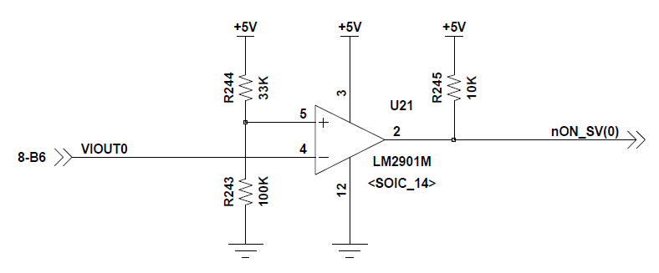
R243 : 100K -> 5.36K
S/V Current sensor review data
 | ACS713ELCTR-20A
 |  | SPEC | Min | Typ | Max | Unit
 |  | Sensitivity | 178 | 185 | 190 | mV/A
 |  | Voltage Gain | 25 | 100 |  | V/mV

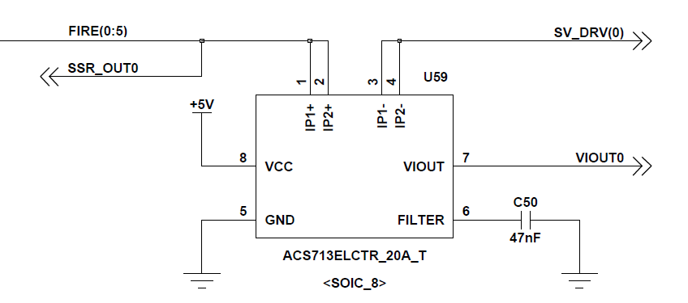

 |  |  |  |  |  |  |  | ⇒ V(+)를 reference로 V(-) Pin-4의 전압을 check하는 comparator
 |  |  |  |  |  |  |  |  | V(+) > V(-) : HIGH
 |  |  |  |  |  |  |  |  | V(+) < V(-) : LOW

 |  |  |  |  |  |  | OP-AMP Setting - LM2901M
 |  |  |  |  |  |  |  |  |  | Origin | Tune1 | Tune2
 |  |  | 계산치 | S/V OFF | S/V ON | Unit |  | Vref 기준 계산 | Vcc | 5 | 5 | 5 | V
 |  | Sensitivity | 185 | 185 | 185 | mV/A |  |  | Rup | 100 | 33 | 33 | Kohm
 |  | Current | 2.5 | 2.70 | 2.5 | A |  |  | Vref | 0.25 | 0.25 | 0.70 | V
 |  | VIOUT | 462.5 | 500 | 1000 | mV |  |  | Rdown | 5.26 | 1.74 | 5.37 | Kohm
 |  | ⇒ S/V OFF 상태에서도 VIOUT=0.5V 상태 유지함. |  |  |  |  |  | R 기준 계산 | Vcc | 5 | 5 | 5 | V
 |  | ⇒ Other circuit에서 발생하는 Magnetic field가 유기되어 발생하는 것으로 보임. |  |  |  |  |  |  | Rup | 33 | 33 | 33 | Kohm
 |  |  |  |  |  |  |  |  | Rdown | 100 | 1.69 | 5.36 | Kohm
 | S/V Load current - 발사체 없는 상태. |  |  |  |  |  |  |  | Vref | 3.76 | 0.24 | 0.70 | V
 |  | S/V No. | #01 | #02 | #03 | Unit |  |  | I | 0.038 | 0.144 | 0.130 | mA
 |  | Sensitivity | 185 | 185 | 185 | mV/A
 |  | Current | 2.5 | 1.4 | 2.1 | A | Measurement Results
 |  | VIOUT | 462.5 | 259 | 388.5 | mV |  |  | S/V OFF | S/V ON
 |  | Offset V | 500 | 500 | 500 |  |  | V(+) | 0.7 | 0.7
 |  | VIOUT | 962.5 | 759 | 888.5 | mV |  | V(-) | 0.5 | 1
 |  | ⇒ 실제 발사체가 있는 경우, Load current는 증가함. - VIOUT 증가 예상. |  |  |  |  |  | Vout | 5 | 0
 |  | ⇒ Target Vref = 0.7V ( Offset Voltage 감안하여 설정 ) |  |  |  |  |  |  | H | L

 |  |  |  |  |  |  | ECO list
 |  |  |  |  |  |  |  | R241, R243, R250, R252, R256, R257, R261, R263, R269 : 100K -> 5.36K

 |  |  |  |  |  |  |  | Vin > Vref
 |  |  |  |  |  |  |  | Vin < Vref

SEL_LED
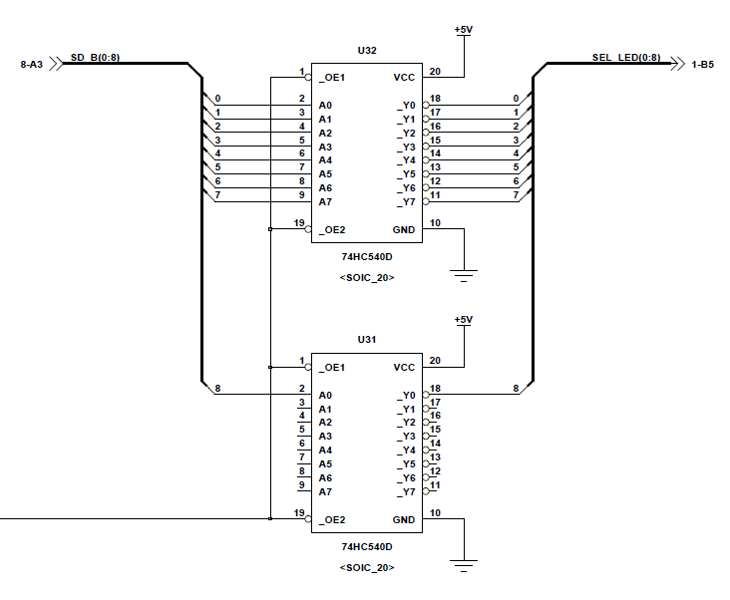
CD74HC540M Truth Table
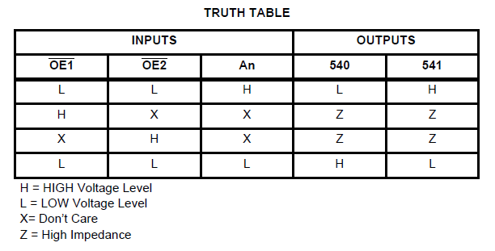

 | 회로 목적 :
 | _OE를 ON(LOW)/OFF(HIGH) control하여, SD_B를 High일때, 출력를 ON/OFF ( 5V / 0V) control
 | ISSUE
 | _OE를 OFF시 High impedance 상태가 되어 2.4V 출력으로 High Level까지 올라가지 않음.

 | Solution
 | Output pin에 Pull-up 10K resistor 추가하여 _OE = HIGH 상태에서 Output = HIGH 상태 유지해줌.

 | Origin State |  |  |  |  |  |  | Pull-up Resistor
 |  | _OE | SD_B | SD_B | OUT |  |  | Vcc | 5 | V
 |  | H | Open | 2.4 | 2.4 |  |  | R1 | 10 | Kohm
 |  | H | 0 |  | 2.4 |  |  | R2 | 2500 | Kohm
 |  | L | 0 |  | 5 |  |  | Vref | 4.9800796813 | V
 |  | L | 5 |  | 0
 |  |  |  |  |  |  |  | Pull-down Resistor
 | 10K Pull-Up resistor |  |  |  |  |  |  | Vcc | 5 | V
 |  | _OE | SD_B | OUT | OUT |  |  | R1 | 2500 | Kohm
 |  | H | H | H | 5 |  |  | R2 | 2500 | Kohm
 |  | H | L | H | 5 |  |  | R3 | 10 | Kohm
 |  | H | Open | H | 5 |  |  | Rsum | 9.9601593625 | Kohm
 |  | L | H | L | 0 |  |  | Vref | 0.019841269841 | V
 |  | L | L | H | 5
 |  | ⇒ SW_SELECTOR board에 적용 : DIOB가 없는 경우에도 적재/선택 LED가 OFF되도록 구현을 위함.

Duty cycle Review
 | TLC555MD
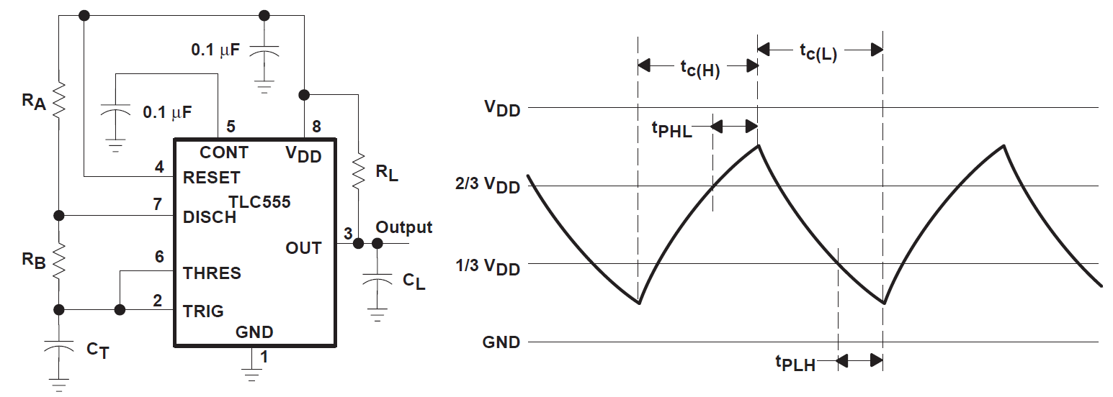
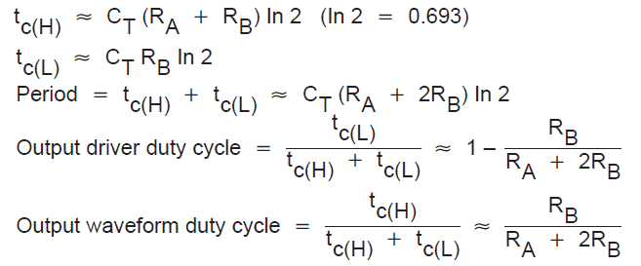

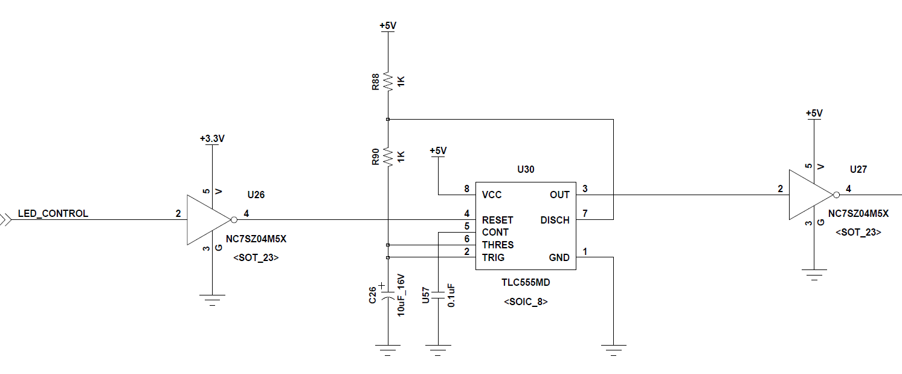
 |  | Origin | measure | Tune1 | measure | Tune2 | measure | Tune3 | measure | Unit
 | Ra | 1 |  | 20 |  | 1 |  | 1 |  | Kohm
 | Rb | 1 |  | 20 |  | 20 |  | 36 |  | Kohm
 | C | 10 |  | 10 |  | 10 |  | 10 |  | uF
 | tc(H) | 13.9 | 14.0 | 277.2 | 280.0 | 145.5 | 148.0 | 256.4 | 262.0 | msec | SEL_LED OFF
 | tc(L) | 6.9 | 7.0 | 138.6 | 140.0 | 138.6 | 142.0 | 249.5 | 262.0 | msec | SEL_LED ON
 | T | 20.8 | 21.0 | 415.8 | 420.0 | 284.1 | 290.0 | 505.9 | 524.0 | msec
 |  |  |  |  |  | 6.93 | 6.00 | 6.93

 | R90 | 1 | 200 | 36 | Kohm
 | C26 | 10 | 22 | 10 | uF
 | 시정수 | 0.01 | 4.4 | 0.36 | sec | 2.7777777778
 | 시정수 3dB |  |  | 0.252 | sec
 |  |  | LED_CONTROL |  | U30 | U27 | U32,U31 Output |  | SEL_LED
 | Normal state |  | 3.36V |  | 구형파 | 구형파 | Enable / disable |  | -
 | SEL_LED ON |  | 3.36V |  | 구형파 | 구형파 | Enable / disable |  | 점멸
 | Fire S/W ON or OFF |  | 3.36V |  | LOW | HIGH | Disable |  | OFF

 | U27 : NC7SZ125M5X( Buffer )로 교체
 |  |  | LED_CONTROL |  | U30 | U27 | U32,U31 Output |  | SEL_LED
 | Fire S/W ON or OFF |  | 3.36V |  | LOW | LOW | Enable |  | ON
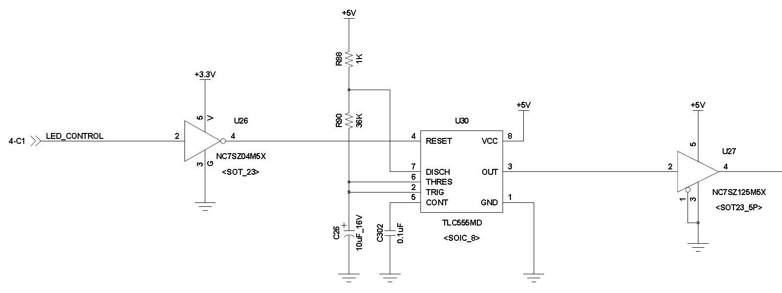
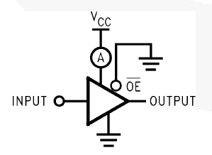

 |  |  |  |  |  |  |  |  |  |  |  | 100 | Kohm
 |  |  |  |  |  |  |  |  |  |  |  | 0.2 | uF
 |  |  |  |  |  |  |  |  |  |  |  | 0.02 | sec | 50 | Hz
 |  |  |  |  |  |  |  |  |  |  |  | 0.014 | sec

nLRESET
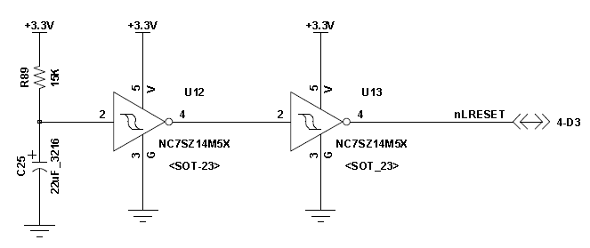
Power on후 330msec delay 후, 발사관 선택, 안전장치, FIRE 동작이 가능하도록 delay 추가
 | tune | Fixed
R90 | 15 | 15 | Kohm
C26 | 10 | 22 | uF
시정수 | 0.15 | 0.33 | sec
시정수 3dB | 0.105 | 0.231 | sec

3.3V Power on후 330msec 후 nLRESET이 High로 변경

5V DC-DC converter
통제장치 Reset 관련 검토 내용.
 | 현상
 | 1. MOSFET SUM110N04-02L의 V_SD drop은 0.05V 이내로 문제 없음.
 | 2. Backplane Voltage drop이 0.23V로 다소 높지만, MOSFET Source-Drain short후 reset 개선되는 것과는 무관함.
 | 3. 0.13V trim-up 상태에서도 reset는 비슷한 빈도로 발생함.
 | 4. MOSFET의 Source-Drain pin short후 Reset 사람짐. | Condition |  | 220VDC |  | 5V DC-DC
 | ⇒ OR-ing FET controller의 오동작으로 보임. | IO card | SBC | I[A] | P[W] | I[A]
 |  | 1ea | 1ea | 0.26 | 57.2 | 11.4
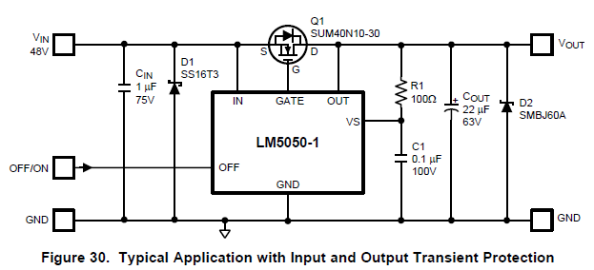
 |  | 4ea | 2ea | 0.50 | 110.0 | 22.0

 | Workaround
 | DC-DC Converter Output에 22uF Tantal - S/V 4ea 구동시에도 Reset 발생하지 않음.
 | DC-DC Converter Output의 Transition ( OR-ing input Transition)으로 인한 OR-ing turn-off 발생.
 | ⇒ MOSFET burn : Load의 급격한 변화에 의해 Vout이 transition이 발생하고 이로 인해 Oring controller가 ON/OFF되면서 Q1이 dead Zone이 발생하여 burn 된것으로 보임.

 | Solution
 | MLCC 1uF ECO후 Test 예정. - Reset 발생.
 | Tantal 22uF ECO - 빈도는 낮아졌으나, 1/26 1회 Reset 발생.

LCD_DC-DC Protect Cir
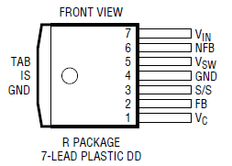
LCD_INTERFACE Board DC-DC Converter Protection circuit review |  |  |  |  |  |  |  |  |  |  |  | LT1370 Boost Converter
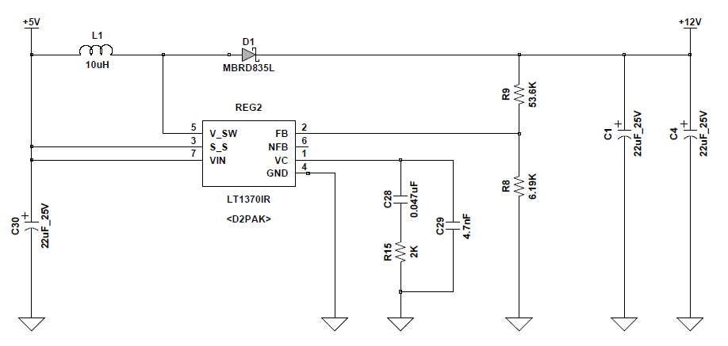
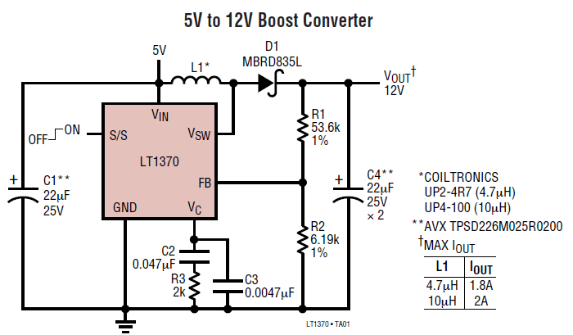

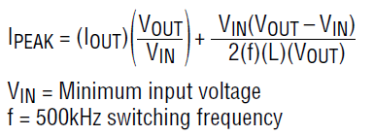
 | Issue |  |  |  |  |  |  |  |  |  |  | LT1370 Specification |  |  |  | Peak Current
 |  | 동작 중 REG2가 dead되는 경우가 자주 발생. |  |  |  |  |  |  |  |  |  |  | Current Limited Power Switch : 6A
 |  | Overcurrent에 의한 demage로 파악 - protection circuit 추가
 |  |  |  |  |  |  |  |  |  |  |  | LED Load current
 | Feed Back Voltage |  |  |  |  |  |  |  |  |  |  |  |  | P | A
 |  |  |  | Unit |  |  |  |  |  |  |  |  | LED | 8 | 0.66666666667
 |  | V | 12 | V |  |  |  |  |  |  |  |  | Converter Spec 만족함.
 |  | R9 | 53.6 | Kohm |  |  |  |  |  |  |  |  |  |  |  |  |  | 10uH | 4.7uH | 2.2uH | 2.2uH | Unit
 |  | R8 | 6.19 | Kohm |  |  |  |  |  |  |  | Inductor |  |  |  |  | VIN | 4.8 | 4.8 | 4.8 | 4.6 | V
 |  | VFB | 1.242 | V |  |  |  |  |  |  |  |  | 10uH / 6.8A |  | IHLP4040DZER100M01 |  | VOUT | 12 | 12 | 12 | 12 | V
 |  |  |  |  |  |  |  |  |  |  |  |  | 2.2uH / 12A |  | IHLP4040DZER2R2M01 |  | IOUT | 2 | 2 | 2 | 1 | A
LT1910 - Protected High Side MOSFET Driver. |  |  |  |  |  |  |  |  |  |  |  |  |  |  |  |  | f | 0.5 | 0.5 | 0.5 | 0.5 | MHz
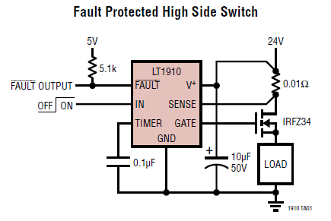
 |  |  |  |  |  |  |  | SPEC |  |  |  | Feedback Voltage Setting |  |  |  |  | L | 10 | 4.7 | 2.2 | 2.2 | uH
 |  |  |  |  |  |  |  | V+ | 12 | V |  |  | Para | Unit |  |  | Ipeak | 5.288 | 5.613 | 6.309 | 3.898 | A
 |  |  |  |  |  |  |  | Isense | 0.5 | uA |  | Vref | 1.245 | V
 |  |  |  |  |  |  |  | Vgate | 8.5 | V |  | Vcc | 12 | V
 |  |  |  |  |  |  |  |  |  |  |  | R9 | 53.6 | Kohm
 |  |  |  |  |  |  |  |  |  |  |  | R8 | 6.19 | Kohm
 |  |  |  |  |  |  |  |  |  |  |  | Vref | 1.2423482188 | V

 | Limit Load current calculation
 |  |  |  |  |  |  |  |  |  | Unit
 |  | Rsens | 0.01 | 0.01 | 0.01 | 0.02 | 0.02 | 0.025 | 0.02 | Ohm
 |  | Iload | 2 | 6 | 6.5 | 6 | 3.25 | 2 | 3.25 | A
 |  | Vsens | 20 | 60 | 65 | 120 | 65 | 50 | 65 | mV
 |  | Vref | 65 | 65 | 65 | 65 | 65 | 65 | 65 | mV
 |  | Vgate | HIGH | HIGH | LOW | LOW | LOW | HIGH | LOW

 |  | Rsens ( base on minimum threshold Voltage)
 |  |  | Vth | 50 | 50 | 50 | mV |  | Vth | 50 | mV
 |  |  | Iset | 2 | 1.3 | 1 | A |  | Rsens | 0.02 | Ohm
 |  |  | Rsens | 0.025 | 0.038461538462 | 0.05 | Ohm |  | Iset | 2.5 | A
 |  |  |  |  |  |  |  |  | P | 0.125
 |  | Sens Resistor
 |  |  |  | P | R | A |  |  |  |  |  |  | LRC-LRF1206LF-01-R020-F
 |  |  | RU3216 | 0.5 | 0.02 | 5 |  |  |  |  |  |  | Current Sense Resistors - SMD .02 OHM 1/2W 1%
 |  |  | RUK3216 | 1 | 0.01 | 10 | RUK3216FR010CS
 |  |  | RUK3216 | 1 | 0.02 | 7.07 | RUK3216FR020CS

 | 간이 Test
 |  | MOSFET | SUM40N10-30
 |  | Rsens | 100mOhm x 4
 |  | Current limit Set = 2A ( 25mOhm )
 |  | 1A 정도에서 current limit 걸림 - 간이적으로 Test 환경구성으로 인한 오차로 보임.
 |  |  |  |  | Unit
 |  | Vpower | 5 | 5 | V
 |  | Ipower | 3.1 | 2.7 | A
 |  | Ppower | 15.5 | 13.5 | W
 |  | Vcc | 12 | 12 | V
 |  | Icc | 1.2916666667 | 1.125 | A
 |  | 측정 | 0.93 | 0.825 | A
 |  | efficiency | 72 | 73.3 | %
 |  | Vdrop | 0.031 | 0.028 | V
 |  | Rsens | 0.033 | 0.034 | Ohm

 |  | _FAULT pin을 Boost Converter S/S pin에 연결하여 Converter도 같이 OFF시킬지 결정해야 함.

LCD_Timer 교체
TS3DV416DGGR
 | 16x8 MUX - 4-CHANNEL DIFFERENTIAL 8:16 MULTIPLEXER SWITCH FOR DVI/HDMI APPLICATIONS

 | SEL | OUTPUT | U7
 | L | nB1 | DVI1
 | H | nB2 | DIV2

Target Opeation
 | Part | U8 input |  | U8 output |  | U9 output
 | NET | PORT_SEL |  | DVI_SEL |  | INVERTER
 | CH1 | Pulse |  | H |  | L
 | CH2 | H or L |  | L |  | H

 | LM555
 | => TRIG의 Input 에 대해서 inverting 될뿐, Pulse에 대해서 HIGH를 유지하지 못함.
 | PORT_SEL | OUT
 | H | L
 | L or Open | H

 |  | Origin | Unit
 | Ra | 10 | Kohm
 | Rb | 0 | Kohm
 | C | 10 | uF
 | tc(H) | 69.3 | msec
 | tc(L) | 0.0 | msec
 | T | 69.3 | msec

 | MAX6371
 | tWD : Timeout delay time - SET0~2 pin input에 따라 watchdog timeout period 설정.

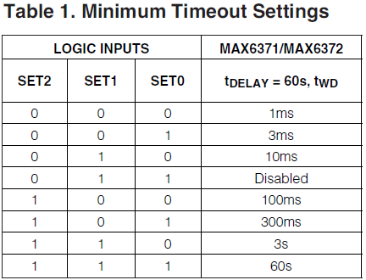
 |  |  |  |  |  |  |  | Part | MAX6371 input | MAX6371 output | U9 output
 |  |  |  |  |  |  |  | NET | PORT_SEL | DVI_SEL | INVERTER
 |  |  |  |  |  |  |  | CH1 | Pulse | H | L
 |  |  |  |  |  |  |  | CH2 | L | L:167ms/ H:511ms | H:167ms/ L:511ms
 |  |  |  |  |  |  |  | 167msec의 tWDO 시간동안 Low 유지 후 다시 High로 원복되며, watchdog time delay후 다시 Low로 떨어지며 이를 반복함.

 | - startup delay가 지나고, watchdog timeout period가 countdown에 들어감.
 | - watchdog timeout 주기내에 WDI에서 logical transition이 발생하지 않는 경우, watchdog output이 assert됨.
 | - watchdog output이 원하지 않는 출력을 발생하지 않게 하기 위해서는 watchdog timeout 주기내에 watchdog input에 transition이 발생해야 함.
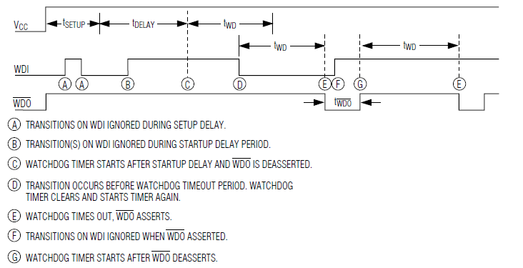

 |  |  |  |  |  |  |  |  |  | Watchdog timeout 주기내에 WDI에 transition이 발생하면 Timer가 clear되면서 다시 Countdown에 들어가면서 WDO는 High를 유지함
 |  |  |  |  |  |  |  |  |  | Watchdog timeout 주기내에 WDI에 transition이 발생하지 않으면, WDO timeout 동안 WDO가 LOW 상태를 유지후 다시 High 변경됨.

 | D-type Filp-Flop 추가 : NC7SZ74K8X

 | /CLR | /PR | D | CK | Q | /Q
 | PORT_SEL | VCC | VCC | DVI_SEL
 | L | H | x | x | L | H | CH2의 MAX6371 output = Low 상태이며, Output = L.
 | H | L | x | x | H | L
 | L | L | x | x | H | H
 | H | H | L | ↑ | L | H
 | H | H | H | ↑ | H | L | CH1의 상태이며, Output = H.
 | H | H | x | ↓ | Qn | /Qn | CH2의 MAX6371 output = High 상태이며, Output = L 상태를 그대로 유지함.

 |  |  |  |  |  |  |  |  |  |  |  |  | /CLR | /PR | D | CK | Q | /Q
 |  |  |  |  |  |  |  |  |  |  |  |  | #WDO | VCC | VCC | PORT_SEL | DVI_SEL
 | /CLR | /PR | D | CK | Q | /Q |  |  |  |  |  | CH1 | H | H | H | ↑ | H
 | WDO | VCC | VCC | PORT_SEL | DVI_SEL |  |  |  |  |  |  |  | H | H | H | ↓ | Qn |  | Data no change이므로 High
 | L | H | x | x | L | H | CH2의 MAX6371 output = Low 상태이며, Output = L. |  |  |  |  | CH2 | L | H | H | L | L
 | H | L | x | x | H | L |  |  |  |  |  |  | H | H | H | L | X |  | clock없는 상태이므로 사용하지 않음, 즉, 앞의 상태 유지 Low
 | L | L | x | x | H | H
 | H | H | L | ↑ | L | H
 | H | H | H | ↑ | H | L | CH1의 상태이며, Output = H.
 | H | H | x | ↓ | Qn | /Qn | CH2의 MAX6371 output = High 상태이며, Output = L 상태를 그대로 유지함.

전원반
DC-DC Converter |  |  |  |  |  |  |  |  |  |  |  |  |  |  | SSR Bias resistor
 |  |  |  | V | I | W | I[A] |  |  |  |  |  |  |  |  | 기존 | New
 | IQ4H050QTV30NRS |  |  | 5 | 30 | 150 | 30.00 |  |  |  |  |  |  |  | V | 220 | 220 | VDC
 | IQ4H280QTV05NRS |  |  | 28 | 5 | 150 | 5.36 |  |  |  |  |  |  |  | R | 4.3 | 20 | Kohm
 | IQ4H280FTV21NRF |  |  | 28 | 21.4 | 600 | 21.43 |  |  |  |  |  |  |  | I | 51.2 | 11.0 | mA
 |  |  |  |  |  |  |  |  |  |  |  |  |  |  | P | 11.3 | 2.4 | W
 | Input |  | Transient input | Output | PWR | Current
 | 180 | 425 | 475 | 28 | 150 | 5.3571428571 | Quarter-brick
 | 180 | 425 | 475 | 28 | 600 | 21.428571429 | Full-brick
 |  |  |  |  |  |  |  |  |  | 초기 | 0.6 | A/220V | 132
 |  |  |  |  |  |  |  |  |  | S/V 4ea | 2 | A/220V |  |  |  | Min | Typ | Max
 |  |  |  |  |  |  |  |  |  |  | 1.4 | A |  |  | V | 220 | 220 | 220 | VDC
 |  |  |  |  |  |  |  |  |  |  | 220 | V |  |  | Rup | 20 | 20 | 13 | Kohm
 |  |  |  |  |  |  |  |  |  |  | 308 | W |  |  | Rdown | 0.68 | 2 | 2 | Kohm
 |  | 0.488 |  |  |  |  |  |  |  |  | 28 | V |  |  | Vbias | 7.23 | 20.00 | 29.33 | V
 |  | 0.572 | V | PWR 1 | Mot No | total |  |  |  |  | 11 | 2.75 | A/28V |  | I | 10.64 | 10.00 | 14.67 | mA
 |  | 0.084 | 220 | 18.48 | 12 | 221.76 |  |  |  |  |  |  |  |  | P_Rup | 2.26 | 2.00 | 2.80 | W
 |  |  |  |  |  |  |  |  |  |  |  |  |  |  | P_Rdown | 0.08 | 0.20 | 0.43 | W

 | Off delay |  |  |  |  |  |  |  |  |  |  |  |  | 3
 |  | NC7SZ38 | 5 |  |  | R | 200 | 300 | 400 | Kohm |  |  |  | 7
 | V_IH | 0.7Vcc | 3.5 |  |  | C | 22 | 22 | 22 | uF
 | V_IL | 0.3Vcc | 1.5 |  |  | 시정수 | 4.4 | 6.6 | 8.8 | sec
 |  |  |  |  |  | V_IL 측정 | 2.38 | 3.47 | 3.47
 |  |  |  |  |  |  | 0.54 | 0.53 | 4.664

 |  | 28V2_ENA | NC7SZ38 | NC7SZ38 | Delay
 |  | H | L | H | 3.47 | sec | DC/DC converter OFF time
 |  | L | H | L | 3.75 | usec | DC/DC converter ON time

 |  | 초기 booting시에도 동일한 delay 발생

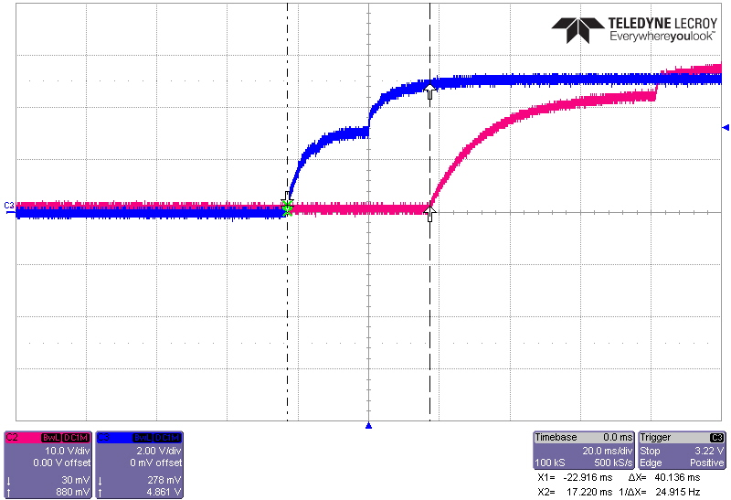
5V
28V2
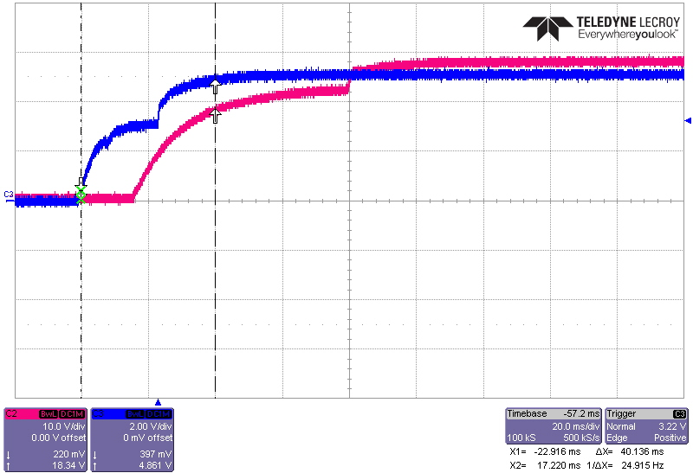
28V2
5V

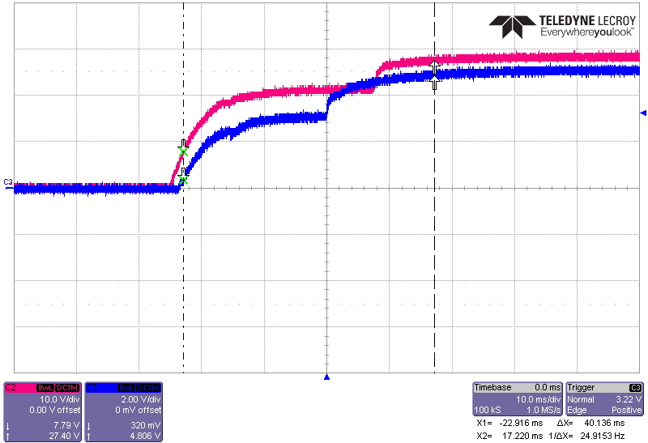
28V1
5V
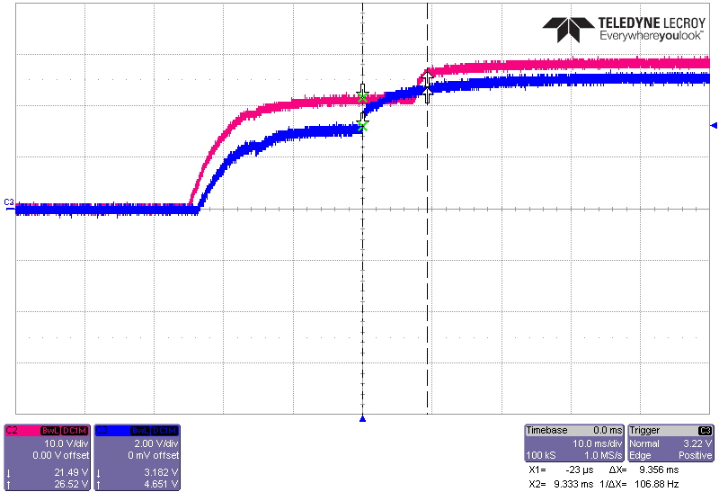
28V1
5V

28V2 timer
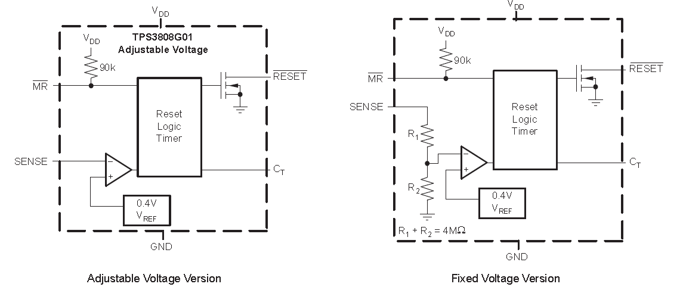
TPS3808
 | SENSE voltage가 preset threshold voltage 밑으로 떨어지는 경우, /RESET = LOW
 | mamual reset(/MR)이 Low일때, /RESET =LOW
 | /RESET output은 SENSE or /MR이 threshold voltage이상으로 증가한 이후 delay time 만큼 유지됨

 | Ct[nF] Pin 상태에 따른 delay time
 |  | Open | 20 | msec
 |  | VDD | 300 | msec
 |  | 680 | 3.89 | sec | CAP value에따라 1.25ms ~ 10sec까지 조정 가능

 | TPS3808G50 - threshold voltage ( Vit )
 |  | VDD | 5 | V
 |  | Vit | 4.65 | V

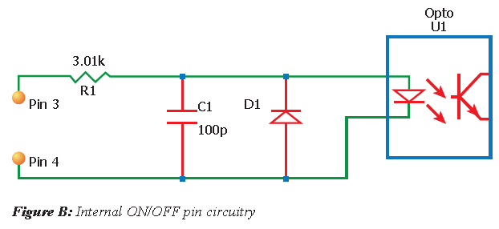
IQ4H280FTV21NRF
 | ON/OFF control - Low Active : +ON/OFF pin이 0V일때 DC/DC converter ON
 |  | State | Min | Typ | Max |  | +ON/OFF
 |  | Off | 2.4 | - | 18 | V | 5V
 |  | On | -1 | - | 0.8 | V | 0V

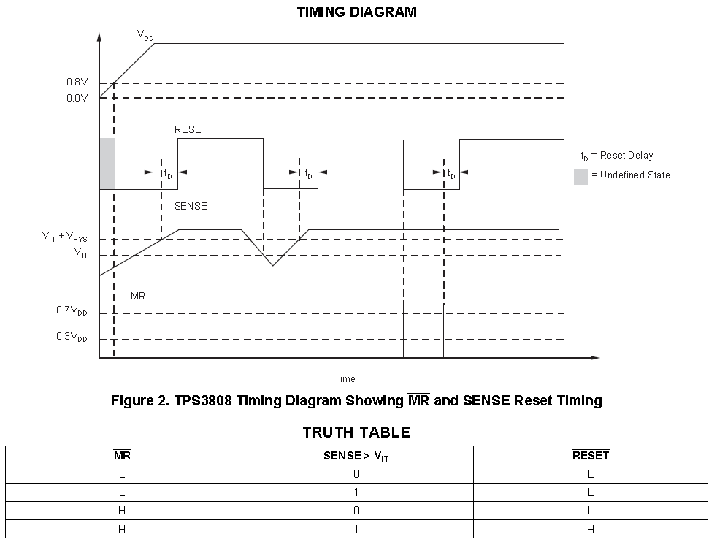
Timer operation
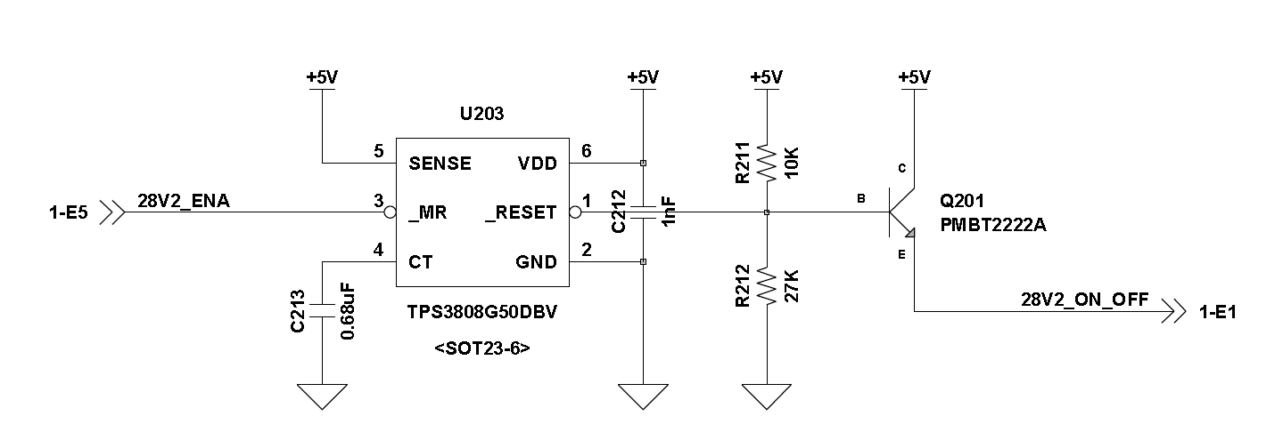

 | System truth table
 |  | 28V2_ENA | SENSE | /MR | /RESET | Q14 | 28V2_ON_OFF |  | DC/DC | Delay
 | 안전 | 5V | H | H | H | ON | H |  | OFF | O
 | 허가 | GND | H | L | L | OFF | OFF |  | ON | X
 | 허가에서 안전으로 상태변경시 delay 발생 - DC/DC converter가 OFF될때 설정된 time만큼 delay후 OFF됨

 | Delay time Setup

 |  | Cap value | Tdelay | 측정치 | New 1/26
 | Tdelay | 6 | 3.89 | 3.64 | 5.71 | 6.86 | 6.57 | 6.10 | 6.10 | sec
 | Trms | 4.2 | 3.69 |  | 5.43 | 6.51 | 6.24 | 5.80 | 5.80
 | C213 | 1049.91 | 680 | 680 | 1000 | 1200 | 1150 | 1068 | 1068 | nF
 | 측정치 |  | 3.86 |  | 5.54 |  | 7.17 | 6.8 |  | sec

Motor deriver
1. DRV8840PWP
 | Control truth table |  |  |  |  |  |  | Motor drive Current |  |  |  | Current Scale |  |  |  | Decay Pin internal Setting
 |  | Internal R | Voltage | OUT1 | OUT2 | Comment |  |  | Origin | V2.0 |  | I0 | 1 |  |  | V | 3.3 | V
 | PHASE | Pull-Down 100Kohm | HIGH | + | - |  |  | Vcc | 3.3 | 3.3 | V | I1 | 1 |  |  | Rpu | 130 | Kohm
 |  |  | LOW | - | + |  |  | R_up | 1 | 1 | Kohm | I2 | 1 |  |  | Rpd | 80 | Kohm
 | ENBL | Pull-Down 100Kohm | HIGH | ON |  |  |  | R-down | 3.3 | 3.3 | Kohm | I3 | 1 |  |  | V | 1.26 | V
 |  |  | LOW | OFF |  |  |  | Vref | 2.53 | 2.53 | V | I4 | 1 |  |  | - ENBL이 inative일때 동작함
 | DECAY | Pull-Down and Pull-Up | HIGH | High impedance |  | Fast brake |  | R_sens | 0.2 | 0.1 | Ohm | Scale | 100 | %
 |  |  | LOW | LOW |  | Slow brake |  | I_chop | 2.53 | 5.07 | A
 |  |  | OPEN | - |  | mixed decay mode
 | nRESET | Pull-Down 100Kohm | HIGH | - |  |  |  |  |  |  |  |  |  |  | Logic Level
 |  |  | LOW | OFF |  |  |  |  |  |  |  |  |  |  |  | Min | Typ | Max
 | nSLEEP | Pull-Down 100Kohm | HIGH | ON |  | Normal mode |  |  |  |  |  |  |  |  | VIL |  | 0.6 | 0.7
 |  |  | LOW | OFF |  | Sleep mode |  |  |  |  |  |  |  |  | VIH | 2.2 |  | 5.25
 | nFAULT | Open-Drain | LOW | - |  | Fault | nRESET이 active-LOW가 되거나 VM 전원이 reset될때 Fault 상태가 풀림
 |  |  | OPEN | - |  | Normal
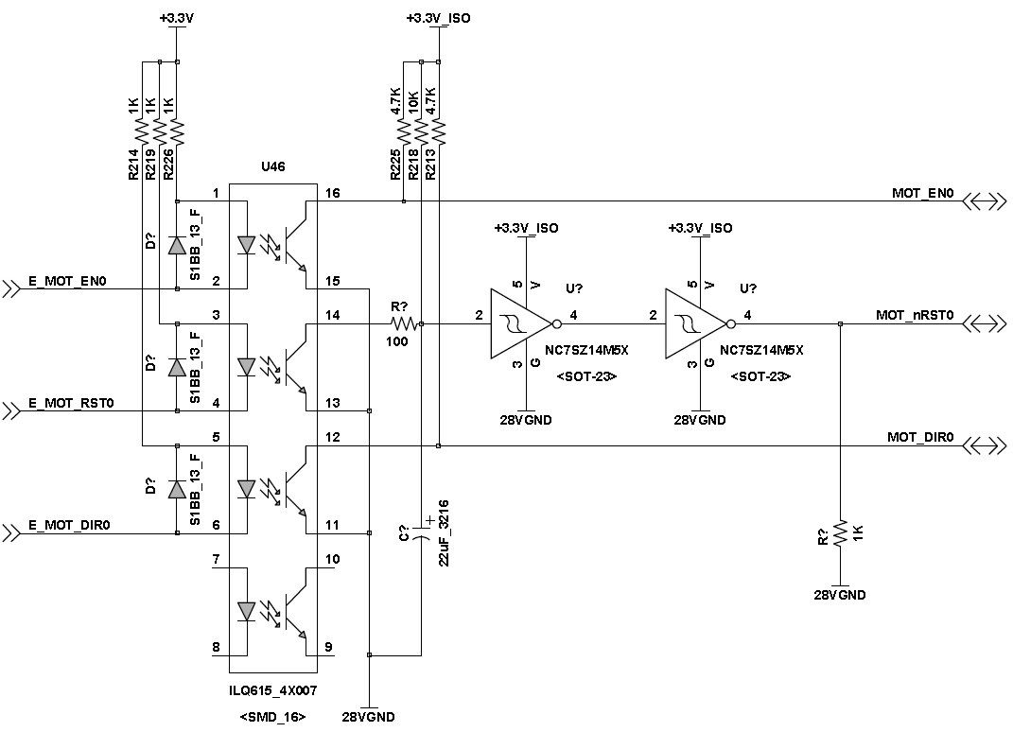
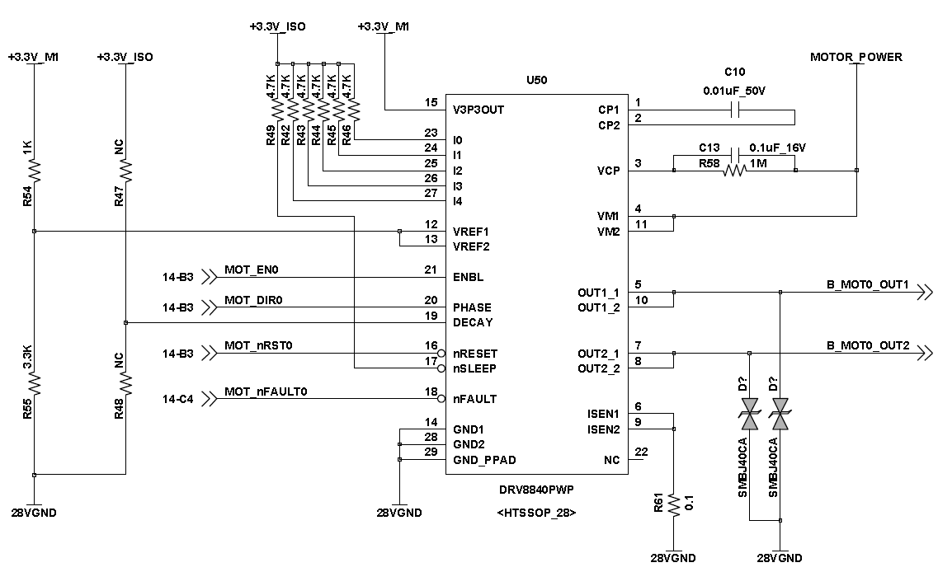

2. Motor Driver Power supply

 | 1) 정비모드에서 28V1을 사용 : 안전장치는 하나만 운용해야 함
 | 2) Normal 상태에서는 28V2를 사용

Backlight Ctrl
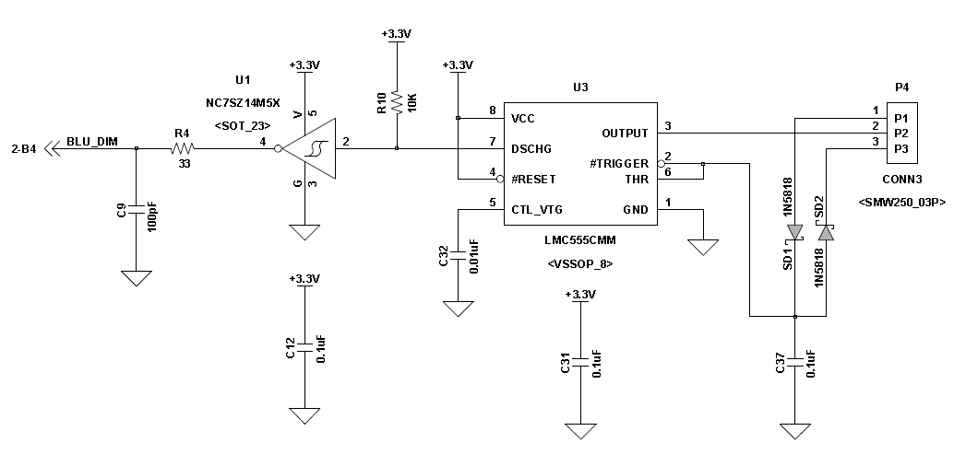
NPN transistor를 이용한 Backlight control

1. Timer와 NOT Gate를 이용하여 PWM pulse 생성.
2. RC filter를 이용하여 regulation
3. regulation된 전압을 이용하여 NPN transistor의 Base Voltage를 조정하여, Transistor의 Ic 전류를 조정합니다.
4. LED의 GND path를 Transistor의 Colector-Emitter를 통해 연결한다.

LED Spec |  |  |  |  |  | PMBT2222A
 | Backlight | 발사전원 |  |  |  | Ic | 600 | mA
 | CL-SP172DBW | FF200-OUR-028B |  |  |  | Vce | 40 | V
Color | White | Red |  |  |  | Veb | 6 | V
P_D | 100 |  |  | mW
I_F | 20 | 15 |  | mA |  | TLP281
V_R | 5 |  |  | V |  | Ic | 50 | mA
V_F | 3.15 | 28 |  | V |  | Vce | 80 | V
Luminous Intensity | 650 | 85 |  | mcd |  | If | 50 | mA

 |  |  |  |  |  |  | CL-SP172DBW
 |  |  |  |  |  |  | Calculate | measure | Calculate | measure
LED 21ea measurement results |  |  |  |  |  | V | 5 | 5 | 28 |  | V
RC filter | Vbase | Vcollector | Ic[mA] | LED |  | R | 680 | 1981.13 | 2800 |  | Ohm
4.480 | 0.736 | 0.254 | 53 | Max |  | I_LED | 7.35 | 2.52 | 10.00 |  | mA
1.184 | 0.181 | 2.221 |  |  |  | 수량 | 21 | 21 | 1 |  | ea
0.003 | 0.000 | 2.860 | 0.03 | Min |  | I_total | 154.41 | 53 | 10.00 |  | mA
 |  |  |  |  |  | P | 0.036764705882 | 0.012619047619 | 0.28
 |  |  |  |  |  |  |  | 1000 | 1000
 |  |  |  |  |  |  |  | 0.005 | 0.028
LED 수량 |  |  |  |  |  |  |  | 0.025 | 0.784
 | 수량 | 수량 | 전원 | R_bias | I[mA] | I_total[mA] | R_base | I_total[mA]
전원용 | 21 | 11 | 5 | 680 | 7.4 | 80.9 |  |  |  |  |  | 5 | 5
 |  | 10 | 5 | 680 | 7.4 | 73.5 |  |  |  |  |  | 680 | 1680
비상발사 | 22 | 11 | 5 | 680 | 7.4 | 80.9 |  |  |  |  |  | 7.35 | 2.98
 |  | 11 | 5 | 680 | 7.4 | 80.9
발사전원 | 26 | 13 | 5 | 680 | 7.4 | 95.6
 |  | 13 | 5 | 680 | 7.4 | 95.6
안전장치 | 42 | 21 | 5 | 680 | 7.4 | 154.4
 |  | 21 | 5 | 680 | 7.4 | 154.4
안전장치 LED | 24 | 12 | 28
 |  | 12 | 28 |  |  |  |  |  |  |  |  |  | Calculate
운용모드 | 46 | 23 | 5 | 680 | 7.4 | 169.1 |  |  |  |  |  | V | 5
 |  | 23 | 5 | 680 | 7.4 | 169.1 |  |  |  |  |  | I_LED | 5.00
선택스위치 Left | 34 | 18 | 5 | 680 | 7.4 | 132.4 |  |  |  |  |  | R | 1000
 |  | 16 | 5 | 680 | 7.4 | 117.6 |  |  |  |  |  | 수량 | 36
선택스위치 Right | 34 | 18 | 5 | 680 | 7.4 | 132.4 |  |  |  |  |  | I_total | 180.00
 |  | 16 | 5 | 680 | 7.4 | 117.6 |  |  |  |  |  | P | 0.025
선택스위치 LED-Left | 18 | 18 | 5 | 560 | 8.9 | 160.7 | 1000 | 321.4 |  |  |  | Ptotal | 0.9
적재 LED - Left | 18 | 18 | 5 | 560 | 8.9 | 160.7
선택스위치 LED-Right | 18 | 18 | 5 | 560 | 8.9 | 160.7 | 1000 | 321.4
적재 LED - Right | 18 | 18 | 5 | 560 | 8.9 | 160.7
전원램프 | 1 | 1 | 28 | - | 15 | 15.0
발사전원램프 | 1 | 1 | 28 | - | 15 | 15.0

CL-SP172DBW | 225
D38909 | 36

R1 | 10 |  |  |  |  |  |  |  |  |  |  |  |  | 4.480 | 0.736 | 5.0869565217
R2 | 47 |  |  |  |  |  |  |  |  |  |  |  |  | 1.184 | 0.181 | 5.5414364641
5 | 4.123
4.5 | 3.711
4 | 3.298
3.5 | 2.886
3 | 2.474
2.5 | 2.061
2 | 1.649
1.5 | 1.237
1 | 0.825
0.5 | 0.412
0 | 0.000

Clock | 100 | Hz
Pulse periode | 0.01 | sec

Level | Pulse width [msec] | Delta btw Level [msec] | Duty rate (%) | DIM2 | DIM1 | DIM0
0 | 0.0862 |  | 0.862% | L | L | L | 1 | 71 | 70
1 | 0.887 | 0.80 | 8.87% | L | L | H | 11 | 61 | 50
2 | 1.68 | 0.79 | 16.80% | L | H | L | 21 | 51 | 30
3 | 2.456 | 0.78 | 24.56% | L | H | H | 31 | 41 | 10
4 | 3.224 | 0.77 | 32.24% | H | L | L | 41 | 31 | -10
5 | 4.008 | 0.78 | 40.08% | H | L | H | 51 | 21 | -30
6 | 4.748 | 0.74 | 47.48% | H | H | L | 61 | 11 | -50
7 | 5.408 | 0.66 | 54.08% | H | H | H | 71 | 1 | -70

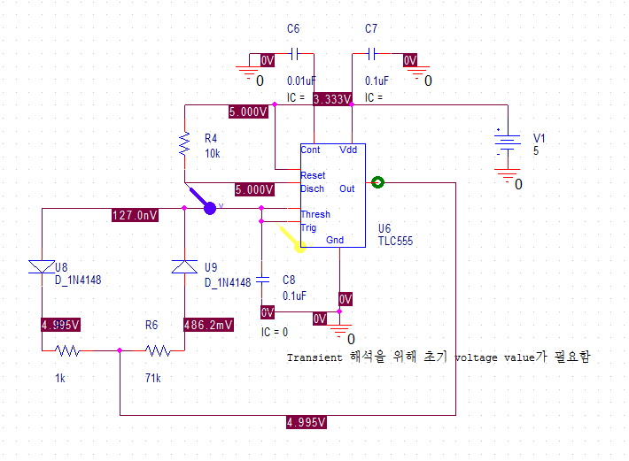
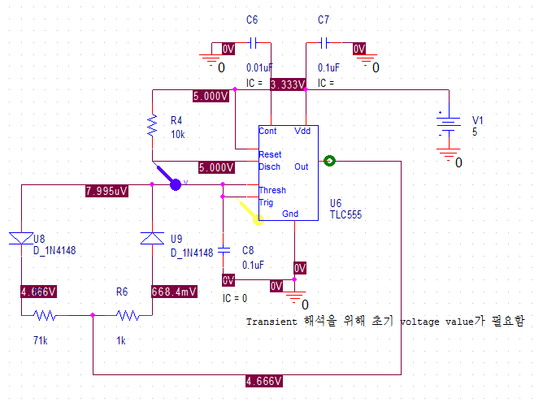

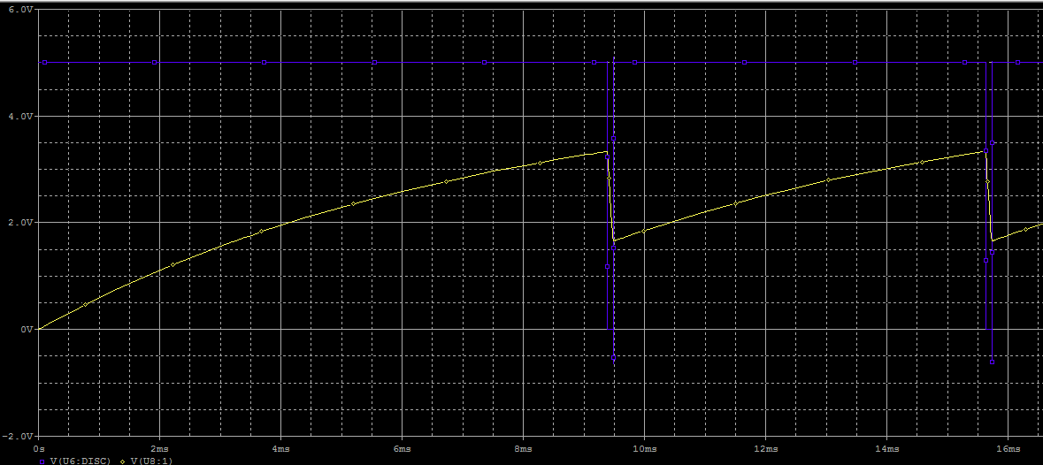
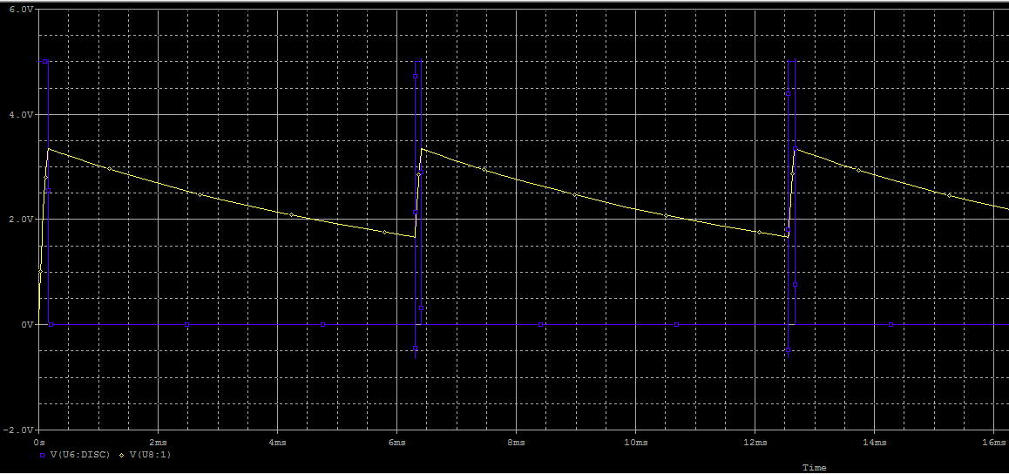

선택 S/W LED
 |  |  |  | 5
 | 1 | 1.278 |  | 0.0085 |  | 0.0085 | 1
 | 2 | 1.65 |  | 0.0110 | 0.00248 | 0.0055
 | 3 | 1.85 |  | 0.0123 | 0.00133 | 0.0041
 | 4 | 1.97 |  | 0.0131 | 0.00080 | 0.0033 | 18 | 0.0591 | 1.9 | 32.148900169
 | 5 | 2.18 | OFF | 0.0145 | 0.00140 | 0.0029
 |  |  |  |  | R | V | I
 |  |  |  |  |  | 5
 |  |  |  |  | 385.7 | 3.6 | 0.0093333333333
 |  |  |  |  | 150 | 1.4 | 0.0093333333333

IShare
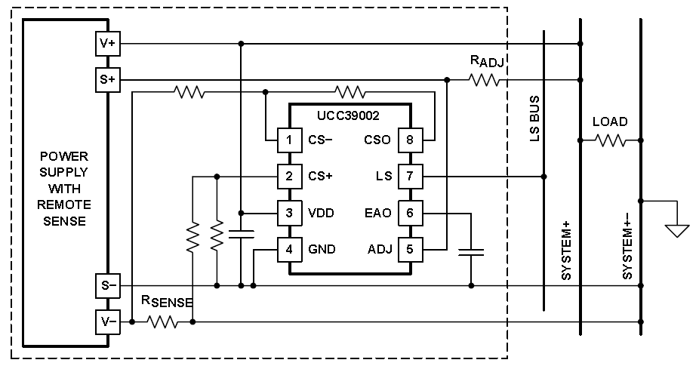
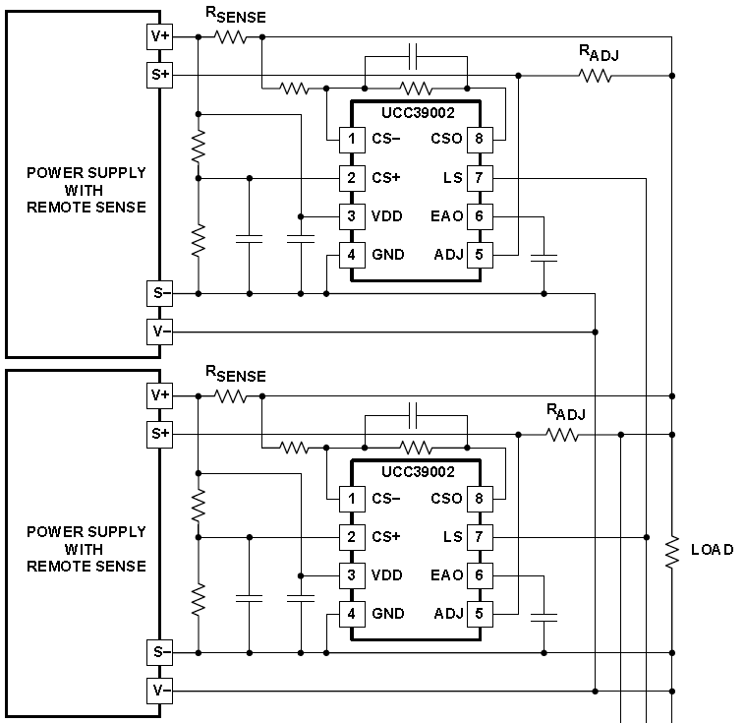
UCC29002D
 | Load-Share Controller
 | 각 module의 Output current를 측정하여, 각 module이 동일한 current를 출력하도록 Output voltage를 조정한다.
 | Current share 지원 가능 module 수
 |  | R_LS | 100 | Kohm | LS pin input impedance
 |  | V_LS | 5 | V | Max V on the Load share bus at full Load
 |  | Iout.min | 1.5 | mA
 |  | n | 30

 |  |  |  |  |  | 0.005
Load[A] | Card | Vout-DC | Vout-Pin | delta | Isens[mV] | Isens[A]
3 | 1 | 5.2 | 5.16 | 0.04 | 7.5 | 1.5
 | 2 | 5.27 | 5.24 | 0.03 | 7.5 | 1.5
10 | 1 | 5.4 | 5.27 | 0.13 | 25 | 5
 | 2 | 5.64 | 5.52 | 0.12 | 25 | 5

SPEC |  |  |  | 5V DC-DC conveter
P | 150 | W |  | P | 150 | W
V | 220 | V |  | V | 5 | V
I | 0.682 | A |  | I | 30 | A
 |  |  |  | R | 0.16666666667 | Ohm
5V Parameter calculation |  |  |  |  |  |  |  |  |  | 28V1 Parameter calculation
Vdd | 5 | 5 | 5 | V |  |  |  |  |  |  | Vdd | 12 | 12 | 12 | V
Iout_max | 30 | 15 | 15 | A |  |  |  |  |  |  | Iout_max | 5 | 5 | 5 | A
Rsens | 0.005 | 0.005 | 0.005 | Ohm |  |  |  |  |  |  | Rsens | 0.02 | 0.02 | 0.02 | Ohm
Vsens | 0.15 | 0.075 | 0.075 | V |  |  |  |  |  |  | Vsens | 0.1 | 0.1 | 0.1 | V
range ratio | 10.5 | 3 | 2 |  |  |  |  |  |  |  | range ratio | 10.5 | 3 | 5
ΔVadj_max | 1.575 | 0.225 | 0.15 | V | Voltage adjustment range |  |  |  |  |  | ΔVadj_max | 1.05 | 0.3 | 0.5 | V | Voltage adjustment range
R15 | 274 | 274 | 274 | Ohm |  |  |  |  |  |  | R15 | 274 | 274 | 274 | Ohm
R16 | 16200 | 4000 | 16200 | Ohm |  |  |  |  |  |  | R16 | 16200 | 16200 | 16200 | Ohm
Vcso | 8.87 | 1.09 | 4.43 | V |  |  |  |  |  |  | Vcso | 5.91 | 5.91 | 5.91 | V
Acsa | 59.1 | 14.6 | 59.1 |  | CSA Gain |  |  |  |  |  | Acsa | 59.1 | 59.1 | 59.1 |  | CSA Gain
Results | F | P | F |  |  |  |  |  |  |  | Results | P | P | P
Radj | 276.70 | 19.48 | 9.55 | Ohm |  |  |  |  |  |  | Radj | 47.26 | 9.26 | 18.87 | Ohm
Iadj_max | 6 | 6 | 6 | mA |  |  |  |  |  |  | Iadj_max | 6 | 6 | 6 | mA
Radj | 237.5 | 25 | 12.5 | Ohm | Iadj_max 6mA 기준의 Radj |  |  |  |  |  | Radj | 158.33333333 | 33.333333333 | 66.666666667 | Ohm | Iadj_max 6mA 기준의 Radj
Rload |  |  | 0.16666666667 | Ohm |  |  |  |  |  |  | Rload |  |  | 0 | Ohm

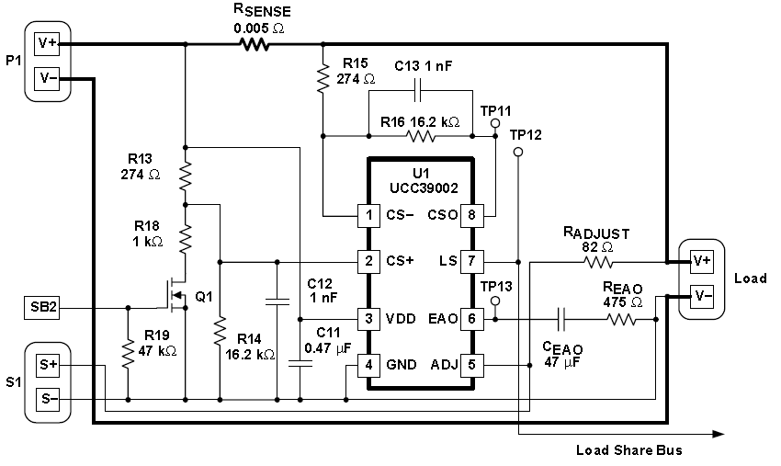

측정치 | Load = 15A / Vload = 5.02V / R200 = 10 Ohm
 | DC/DC 1 | DC/DC 2 |  |  |  | Vr_adj
Vout | 5.37 | 5.38 | V |  |  | DC/DC 1 | DC/DC 2 | DC/DC 2
+5V | 5.24 | 5.24 | V |  | 15A | 46.4 | 45.3 | 45.3 | mV
Vr_adj | 46.4 | 45.3 | mV |  | 10A | 50 | 48.7 | 48.7 | mV
Vsens- | 76 | 68.8 | mV |  | 5A | 57.2 | 56.2 | 56.2 | mV
Vr_sens | 33.2 | 35.9 | mV
Ir_sens | 6.64 | 7.18 | A
=> Load current가 증가할수록 Vr_adj가 감소하며, Radj가 큰 경우, 일정 Load current가 over될때, Vr_adj가 역으로 크게 증가하며, Vout이 증가함
 | 82Ohm에서 10A load 지점에서 Vr_adj가 수mV에서 200mV로 증가하며, Vout이 급격히 증가함
 | 0.0106472

Vcsao |  | 6 | V
Iout |  | 5 | A

1. Determining Rsens
 | 12V | +5V | +5V | +5V | +28V1 | +28V1 | +28V1
Vout | 12 | 5 | 5 | 5 | 28 | 28 | 28 | 28 | V
Iout_max | 8.4 | 20 | 15 | 15 | 5 | 5 | 5 | 5 | A
ΔVout_max | 0.21 | 0.1 | 0.5 | 0.5 | 2.8 | 2 | 1 | 0.5 | V | DC/DC Spec
VDD | 12 | 5 | 5 | 5 | 12 | 12 | 12 | 6 | V |  |  |  |  |  |  |  | 12V example
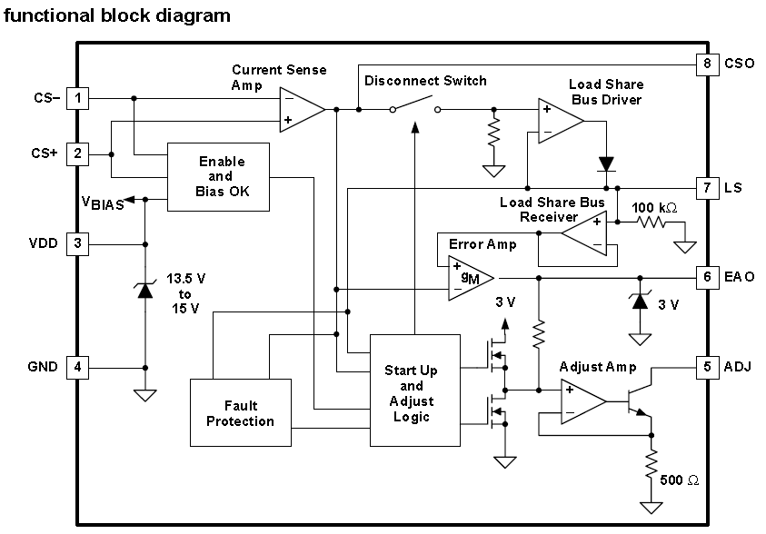
Rsens | 0.005 | 0.001 | 0.005 | 0.005 | 0.02 | 0.02 | 0.005 | 0.02 | Ohm |  |  |  |  |  |  | Vout | 12 | V
ΔVout | 0.042 | 0.02 | 0.075 | 0.075 | 0.1 | 0.1 | 0.025 | 0.1 | V | Iout_max x Rsens << ΔVout_max |  |  |  |  |  | Iout_max | 8.4 | A
Pdiss | 0.3528 | 0.4 | 1.125 | 1.125 | 0.5 | 0.5 | 0.125 | 0.5 | W |  |  |  |  |  |  | Vcsao | 6 | V
=> Rsens를 결정 후, ΔVout이 DC/DC converter의 ΔVout_max(Trim range)에 들어오는지 확인한다
 |  |  |  |  |  |  |  |  |  |  |  |  |  |  |  | Rsens | 0.017857142857 | Ohm
2. Setting the Gain of the Current Sense Amplifier |  |  |  |  |  |  |  |  |  |  |  |  |  |  |  | Rsens | 0.02 | Ohm
Vcso_max | 10 | 3 | 3 | 3 | 10 | 10 | 10 | 4 | V | < VDD-2 |  |  |  |  |  | ΔVout | 0.168 | V
Acsa_max | 238.0952381 | 150 | 40 | 40 | 100 | 100 | 400 | 40 | V/V | 계산치, Vcso_max/(Rsens x Iout_max) |  |  |  |  |  | Rg | 500 | Ohm
=> Vcso_max를 VDD-2로 설정 후, Acsa의 max Gain를 계산한다. |  |  |  |  |  |  |  |  |  |  |  |  |  |  |  | Iadj | 0.0036 | A
Acsa | 60 | 100 | 30 | 60 | 60 | 4 | 60 | 30 | V/V |  |  |  |  |  |  | ΔVout_max | 0.47 | V
Vcso | 2.52 | 2 | 2.25 | 4.5 | 6 | 0.4 | 1.5 | 3 | V |  |  |  |  |  |  | Radj | 83.9 | Ohm
R15 | 274 | 1000 | 274 | 274 | 274 | 274 | 274 | 274 | Ohm
R16 | 16440 | 100000 | 8220 | 16440 | 16440 | 1096 | 16440 | 8220 | Ohm
R16 |  |  | 8200 | 16200 | 16200 | 1000
Acsa |  |  | 29.9 | 59.1 | 59.1 | 3.6
=> Acsa를 max Gain보다 낮게 설정 후 그에 맞는 R15/R16 저항을 설정하고, 실제 Vcso와 를 계산한다.
fpole | 10 | 50 | 50 | 50 | 50 | 50 | 50 | 50 | KHz |  |  |  |  |  |  | ΔVadj_max | 0.6 | V
Ccsa | 968.1 | 31.8 | 387.2 | 193.6 | 193.6 | 2904.4 | 193.6 | 387.2 | pF |  |  |  |  |  |  | fco | 40 | Hz
Ccsa | 1000 | 33 | 1000 | 1000 | 1000 | 1000 | 1000 | 400 | pF |  |  |  |  |  |  | Rsens | 0.005 | Ohm
fpole | 9.7 | 48.2 | 19.4 | 9.7 | 9.7 | 145.2 | 9.7 | 48.4 | KHz |  |  |  |  |  |  | VDD | 12 | V
=> R16에 맞춰 Noise filter의 high frequency pole(Ccsa)를 계산한다.
Iadj_max | 0.006 | 0.006 | 0.006 | 0.006 | 0.006 | 0.006 | 0.006 | 0.006 | A
Radj | 28.0 | 13.3 | 70.8 | 70.8 | 450.0 | 316.7 | 162.5 | 66.7 | Ohm | (ΔVout_max - ΔVout)/Iadj_max
Vadj | 11.832 | 4.92 | 4.575 | 4.575 | 25.3 | 26.1 | 27.025 | 27.6 | V | >Veao+1
Radj |  |  | 50 | 10 |  | 300 |  |  | Ohm
Vadj |  |  | 4.7 | 4.94 |  | 26.2 |  |  | V
Veao | 3 | 3 | 3 | 3 | 3 | 3 | 3 | 3 | V

Rload | 1.43 | 0.25 | 0.33 | 0.33 | 5.60 | 5.60 | 5.60 | 5.60
Av | 0.0035 | 0.0040 | 0.0150 | 0.0150 | 0.0036 | 0.0036 | 0.0009 | 0.0036 |  |  |  |  |  |  |  |  |  |  |  |  |  |  |  |  |  | 12 | 12 | 12
Aadj | 0.056 | 0.027 | 0.142 | 0.142 | 0.900 | 0.633 | 0.325 | 0.133 |  |  |  |  |  |  |  |  |  |  |  |  |  |  |  |  |  | 500 | 500 | 500
Gm | 0.014 | 0.014 | 0.014 | 0.014 | 0.014 | 0.014 | 0.014 | 0.014 | 1/Ohm |  |  |  |  |  |  |  |  |  |  |  |  |  |  |  |  | 1000 | 1500 | 2000
 |  |  |  |  |  |  |  |  |  |  |  |  |  |  |  |  |  |  |  |  |  |  |  |  |  | 4.00 | 3.00 | 2.40
28V1 |  |  |  |  |  |  |  |  |  |  |  | 71.428571429 |  |  |  |  |  |  |  |  |  |  |  |  |  |  | 0.008 | 0.006 | 0.0048
R106 | 16.2K |  |  |  | 16.2K |  |  |  | 16.2K |  |  |  | 1K |  |  |  | 10K |  | 10K |  | 5K |  | 2.7K |  | 1K |  | 1K
R100 | 470 |  |  |  | 470 |  |  |  | 470 |  |  |  | 470 |  |  |  | 470 |  | 150 |  | 300 |  | 300 |  | 300 |  | 300 |  |  |  | Radj=450 Ohm |  |  |  | Radj=150 Ohm |  |  |  | Radj=150 Ohm, R107=499
R107[Kohm] | 1 | 1 |  |  | 1.5 | 1.5 |  |  | 2 | 2 |  |  | 2 | 2 | 2 | 2 | 2 | 2 | 2 | 2 | 2 | 2 | 2 | 2 | 2 | 2 | 2 | 2 |  | R107[Kohm] |  |  |  |  |  |  |  |  | 499 | 499
 | 1 | 2 | 1 | 2 | 1 | 2 | 1 | 2 | 1 | 2 | 1 | 2 | 1 | 2 | 1 | 2 | 1 | 2 | 1 | 2 | 1 | 2 | 1 | 2 | 1 | 2 | 1 | 2 |  |  | 1 | 2 |  |  | 1 |  | 2 |  | 1 | 2
 | 5A |  | 7A |  | 5A |  | 9A |  | 5A |  | 9A |  | 5A |  | 9A |  | 5A |  | 5A |  | 5A |  | 5A |  | 5A |  | 10A |  |  |  | No load | No load | 4A | 4A | No load | 4A | No load | 4A | 4A | 4A
Vout | 28.93 | 28.9 |  |  | 28.8 | 28.78 |  |  | 28.73 | 28.7 | 28.57 | 28.54 | 28.54 | 28.54 |  |  | 28.75 | 28.7 | 28.64 | 28.59 | 28.72 | 28.68 | 28.7 | 28.64 | 28.66 | 28.65 | 28.66 | 28.65 |  | Vout | 28.54 | 28.54 | 29.03 | 28.93 |  | 28.83 |  | 28.73 | 28.82 | 28.72 | 28.83 | 28.75
Vcso | 4.32 | 2.35 |  |  | 3.959 | 2.79 |  |  | 4.11 | 2.595 |  |  | 0.196 | 0.198 |  |  | 2.9 | 1.35 | 2.915 | 1.58 | 1.376 | 0.827 | 0.68 | 0.547 | 0.203 | 0.184 | 0.42 | 0.378 | < VDD-2 | Vcso | 0.266 | 0.26 | 4.84 | 0.416 |  | 5 |  | 0.59 | 4.87 | 0.38 | 4.63 | 1.072
Ve | 10.31 | 11.55 |  |  | 10.31 | 10.56 |  |  | 10.2 | 10.44 |  |  | 11.86 | 11.7 | 11.8 | 11.5 | 10.31 | 10.47 | 10.25 | 10.46 | 10.37 | 10.51 | 10.56 | 11.05 | 11.35 | 10.82 | 11.04 | 10.79 |  | Ve
Vadj | 4.11 | 5.41 |  |  | 3.44 | 3.33 |  |  | 2.61 | 2.669 | 2.514 | 2.624 | 10.31 | 9.03 | 9.62 | 7.79 | 2.66 | 2.689 | 2.649 | 2.683 | 2.678 | 2.699 | 3.06 | 4.24 | 6.8 | 5.75 | 5.3 | 3.88 | >Veao+1 | Vadj | 11.9 | 11.68 | 11.76 | 11.71 |  | 11.67 |  | 11.68 | 8.11 | 8.67 |  | 8.66
Vsens+ | 28.16 | 28.13 |  |  | 28.17 | 28.13 |  |  | 28.16 | 28.11 |  |  | 28.19 | 28.15 |  |  |  |  | 28.2 | 28.16 |  |  | 28.2 | 28.16 | 28.2 | 28.16 | 28.2 | 28.14 |  | Vsens+ | 28.18 | 28.14 | 28.19 | 28.12 |  | 28.2 |  | 28.14 | 28.18 | 28.12 |  | 28.15
Veao | 3.605 | 3.642 |  |  | 3.604 | 3.626 |  |  | 3.601 | 3.625 |  |  | 3.56 | 3.41 |  |  |  |  |  | 3.645 |  |  |  |  | 3.61 | 3.59 | 3.66 | 3.64 |  | Veao | 3.649 | 3.629 | 3.699 | 3.643 |  | 3.706 |  | 3.642 | 3.695 | 3.642 |  | 3.656
VLS | 5.01 | 4.91 |  |  | 4.007 | 3.815 |  |  | 4.045 | 3.958 |  |  | 0.244 | 0.232 |  |  |  |  |  | 2.752 |  |  |  |  |  |  |  |  |  | VLS | 0.155 | 0.169 | 4.68 | 4.68 |  | 4.71 |  | 4.69 | 4.77 | 4.75 |  | 4.4
Vrsens | 0.068 | 0.031 | 0.081 | 0.047 | 0.062 | 0.038 | 0.095 | 0.068 | 0.064 | 0.035 | 0.099 | 0.071 | 0.05 | 0.05 | 0.09 | 0.087 | 0.069 | 0.031 | 0.069 | 0.032 | 0.061 | 0.048 | 0.064 | 0.049 | 0.051 | 0.047 | 0.11 | 0.093 |  | Vrsens | 0.001 | 0.001 | 0.073 | 0.004 |  | 0.073 |  | 0.004 | 0.075 | 0.003 |  | 0.009
Irsens | 3.4 | 1.55 | 4.05 | 2.35 | 3.1 | 1.9 | 4.75 | 3.4 | 3.2 | 1.75 | 4.95 | 3.55 | 2.5 | 2.5 | 4.5 | 4.35 | 3.45 | 1.55 | 3.45 | 1.6 | 3.05 | 2.4 | 3.2 | 2.45 | 2.55 | 2.35 | 5.5 | 4.65 |  | Irsens | 0.05 | 0.05 | 3.65 | 0.2 |  | 3.65 |  | 0.2 | 3.75 | 0.15
Vqce | 24.05 | 22.72 |  |  | 24.73 | 24.8 |  |  | 25.55 | 25.441 |  |  | 17.88 | 19.12 | -9.62 | -7.79 | -2.66 | -2.689 | 25.551 | 25.477 | -2.678 | -2.699 | 25.14 | 23.92 | 21.4 | 22.41 | 22.9 | 24.26 |  | Vqce | 16.28 | 16.46 | 16.43 | 16.41 |  | 16.53 |  | 16.46
Vradj | 0.77 | 0.77 |  |  | 0.63 | 0.65 |  |  | 0.57 | 0.59 |  |  | 0.35 | 0.39 | 0 | 0 | 28.75 | 28.7 | 0.44 | 0.43 | 28.72 | 28.68 | 0.5 | 0.48 | 0.46 | 0.49 | 0.46 | 0.51 |  | Vradj | 0.36 | 0.4 | 0.84 | 0.81 |  | 0.63 |  | 0.59 | 0.64 | 0.6
Iadj | 0.00721 | 0.007284 |  |  | 0.007208 | 0.007252 |  |  | 0.007202 | 0.00725 |  |  | 0.00712 | 0.00682 | 0 | 0 | 0 | 0 | 0 | 0.00729 | 0 | 0 | 0 | 0 | 0.00722 | 0.00718 | 0.00732 | 0.00728 |  | Iadj | 0.007298 | 0.007258 | 0.007398 | 0.007286 |  | 0.007412 |  | 0.007284 | 0.00739 | 0.007284
Iadj[mA] | 6.2 | 6.14 |  |  | 4.58 | 4.82 |  |  | 3.795 | 3.8855 |  |  | 0.775 | 1.335 | 1.09 | 1.855 | 3.825 | 3.8905 | 3.8005 | 3.8885 | 3.846 | 3.9055 | 3.75 | 3.405 | 2.275 | 2.535 | 2.87 | 3.455 | <6mA | Iadj[mA]
I_delta | 4.95 | 1.85 | 6.4 | 1.7 | 5 | 1.2 | 8.15 | 1.35 | 4.95 | 1.45 | 8.5 | 1.4 | 5 | 0 | 8.85 | 0.15 | 5 | 1.9 | 5.05 | 1.85 | 5.45 | 0.65 | 5.65 | 0.75 | 4.9 | 0.2 | 10.15 | 0.85 |  | I_delta

5V |  |  |  |  |  |  | Single mode
R206 | 16.2K |  | 8.2K |  | 8.2K |  | 8.2K
R200 | 10 |  | 10 |  | 49.9 |  | 49.9
 | 1 | 2 | 1 | 2 | 1 | 2 | 1 | 2
 | 15A |  | 15A |  | 15A |  | 15A
Vout | 5.24 | 5.25 | 5.18 | 5.17 | 5.13 | 5.14 | 5.25 | 5.22
Vout-DC |  |  |  |  |  |  | 5.52 | 5.5
Vcso | 1.911 | 2.04 | 3.582 | 3.487 | 3.512 | 3.508 |  |  | < VDD-2
Vadj | 5.05 | 5.06 | 5.04 | 5.05 | 5.05 | 5.06 |  |  | >Veao+1
Vsens+ | 5.09 | 5.11 | 5.02 | 5.03 | 4.98 | 5
Veao | 3.587 | 3.606 | 0.075 | 0.058 | 0.072 | 0.062
VLS | 2.061 | 2.09 | 2.356 | 2.378 | 2.348 | 2.377
Vrsens | 0.035 | 0.034 | 0.036 | 0.032 | 0.035 | 0.034 | 0.068 | 0.068
Irsens | 7 | 6.8 | 7.2 | 6.4 | 7 | 6.8 | 13.6 | 13.6
Iadj | 0.007174 | 0.007212 | 0.00015 | 0.000116 | 0.000144 | 0.000124 | 0 | 0
Iadj[mA] | -4.00 | -5.00 | 2.00 | 2.00 | 1.40 | 1.20 | 0.00 | 0.00 | <6mA
I_delta | 13.8 | 0.2 | 13.6 | 0.8 | 13.8 | 0.2 | 27.2 | 0

 |  |  | Single mode
 | 1 | 2 | 1 | 2 | 1 | 2
 | 0A |  | 15A |  | 15A
Vout | 28 | 28.02 | 28.37 | 28.35 | 28.22 | 28.15
Vout-DC | 28.03 | 28.04 | 28.56 | 28.53 | 28.31 | 28.22
Vrsens | 0.023 | 0.023 | 0.129 | 0.13 | 0.072 | 0.046
Irsens | 2.71 | 2.71 | 15.18 | 15.29 | 8.47 | 5.41
I_delta |  |  |  |  | 13.88 | 3.06
StartSync |  |  |  |  | 2.933 | 2.932
Ishare |  |  |  |  | 1.369 | 1.366 | 1.321

truth Table
1. Leakage sensor
 | K7L-AT50 - Liquid Leakage Sensor Amplifier
 | K7L-AT50D - Liquid Leakage Sensor Amplifier with Disconnection Detection Function
 | 장보고 III에서는 K7L-AT50 사용으로 Disconnection detect이 안됨
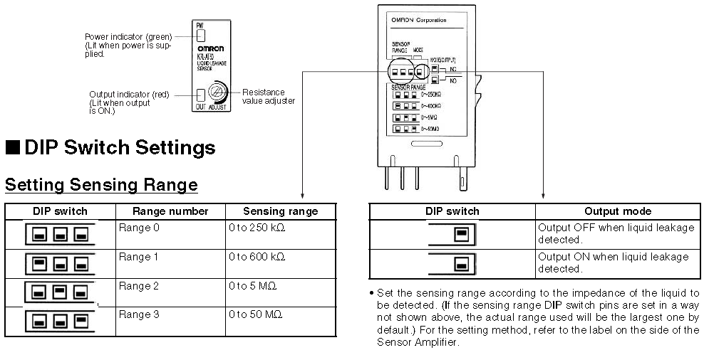
 | Mode | Condition | OUTPUT | LED
 | NC | 누수 | OFF | OFF
 |  | Normal | ON | ON
 | NO | 누수 | ON | ON
 |  | Normal | OFF | OFF
 | 1) Line1 : sensing band와 연결
 | 2) Line2 : sensing band가 있는 위치까지 Line1과 같이 배선하며, 종단은 Open 시킴
 |  | inductive Noise canceller 역할 수행

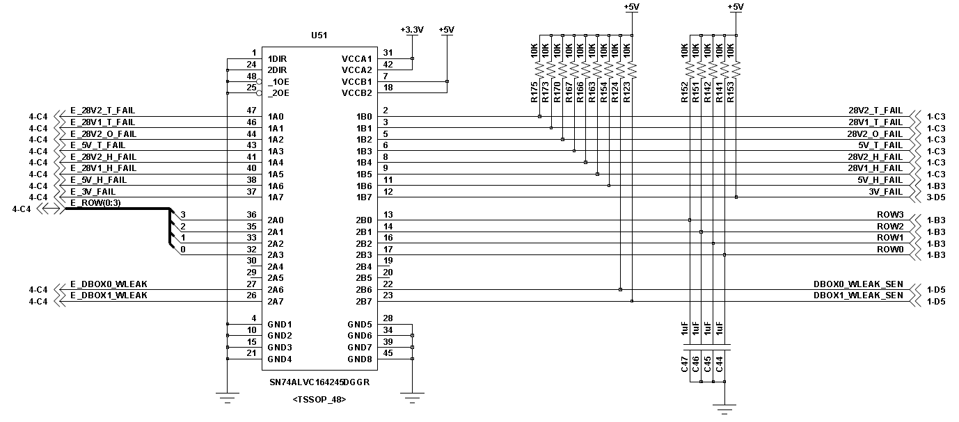
 | System truth table
 |  | 분배상자 |  | K7L-AT50 |  | DIOB |  |  | EPLD
 |  | Sensor |  | LED | OUTPUT | IN | U51 In | U51 Out | IN | Status
 | NC | 정상 |  | ON | ON | GND | 0 | 0 | L | 정상
 |  | 누수 |  | OFF | OFF | OPEN | 5 | 3.3 | H | 비정상
 |  | Cable Open |  | ON | ON | GND | 0 | 0 | L | 정상
 | NO | 정상 |  | OFF | OFF | OPEN | 5 | 3.3 | H | 정상
 |  | 누수 |  | ON | ON | GND | 0 | 0 | L | 비정상
 |  | Cable Open |  | OFF | OFF | OPEN | 5 | 3.3 | H | 정상
 | 분배상자가 없는 상태에서 분배상자 오류 표시를 위해서는 Disconnection detect이 구현되어야 한다.
 | 점검치구
 |  |  | ON | OFF
 | WLEAK_SEN |  | LOW | OPEN

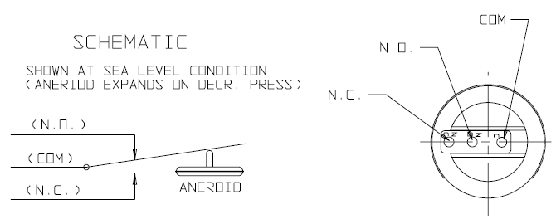
2. Psensor
 | Mode | 압력 | Status | Output
 | NC | 유 | Normal | SHORT
 |  | 무 | - | OPEN
 | NO | 유 | Normal | OPEN
 |  | 무 | - | SHORT

 | System truth table
 |  | 분배상자 |  |  |  | DIOB |  |  | EPLD V12.0 |  | EPLD
 |  | Status |  | Sensor |  | U38 In | U39 IN | U39 Out | IN | Status | IN | Status
 | NC | 정상 |  | 0.5 bar | GND | GND | GND | 0 | L | 정상 | L | 비정상
 |  | 비정상 |  | 0 bar | Open | Open | Open | 3.3 | H | 비정상 | H | 정상
 |  | Cable Open |  |  | Open | Open | Open | 3.3 | H | 비정상 | H | 정상
 | NO | 정상 |  | 0.5 bar | OPEN | OPEN | OPEN | 3.3 | H | 비정상 | H | 정상
 |  | 비정상 |  | 0 bar | GND | GND | GND | 0 | L | 정상 | L | 비정상
 |  | Cable Open |  |  | Open | Open | Open | 3.3 | H | 비정상 | H | 정상
 | 분배상자가 없는 상태에서 분배상자 오류 표시를 위해서는 정상일때 Low 이어야 한다. - NO로 설정되어 High 정상으로 처리

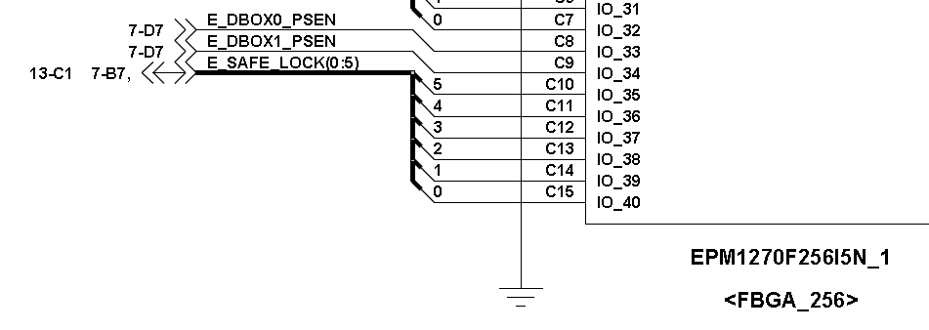
 | 점검치구
 |  |  | ON | OFF
 | Psensor |  | LOW | OPEN

 |  |  |  |  |  |  |  |  | Lock | P39 |  | Lock | Green
 |  |  |  |  |  |  |  |  | Unlock | P41 |  | Unlock | Red
점검치구 OUT |  |  |  |  | 안전장치 |  |  |  |  |  |  | 동작중 | Orange
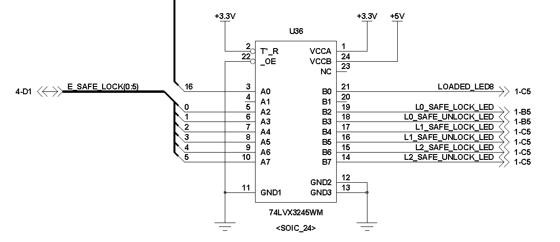
 |  |  | ON | OFF | DIOB |  |  |  |  |  |  | 카드미삽 | OFF
 | Psensor |  | LOW | OPEN | Input | U42 | U36
 | SAFETY0_LOCK |  | LOW | OPEN | L | L | L |  | mode |  | DIOB |  |  | Origin | P39-> P41
 | SAFETY0_UNLOCK |  | LOW | OPEN | OPEN | H | H |  |  |  | Input | U42 | U36
 | DBOX0_WLEAK_SEN |  | LOW | OPEN |  |  |  |  | Lock | Lock | L | L | L | OFF | OFF
 | LSENSOR |  | LOW | OPEN |  |  |  |  |  | Unlock | OPEN | H | H
 | PSENSOR |  | LOW | OPEN |  |  |  |  | 동작중 | Lock | OPEN | H | H | OFF | Red
 |  |  |  |  |  |  |  |  |  | Unlock | OPEN | H | H
점검치구 IN |  |  |  |  |  |  |  |  | Unlock | Lock | OPEN | H | H | OFF | Red
 |  |  | ON | OFF |  |  |  |  |  | Unlock | L | L | L
 | SV_DRV |  | LOW | HIGH |  |  |  |  | 카드미삽 | Lock |  |  | OPEN | OFF | OFF
 | B_MOT_OUT |  | LOW | HIGH |  |  |  |  |  | Unlock |  |  | OPEN

Sel SW
선택 S/W 회로 분석
1. LED ON/OFF 및 밝기 조절 회로
 | NC7SZ38 - NAND GATE Truth table
 |  | A | B | OUTPUT |  |  |  |  |  | Min | Typ | Max
 |  | L | L | Z | Open drain |  |  | Low level Vout |  | - | 0.22 | 0.55 | V | I_OL=32mA
 |  | L | H | Z | Open drain |  |  | DC Output Diode I |  |  |  | -50 | mA | Vout<-0.5V
 |  | H | L | Z | Open drain
 |  | H | H | L |  |  |  |  |  | Vout
 |  |  |  |  |  |  |  |  |  |  | Low | 1.2V
 | D38909 LED Current |  |  |  |  |  |  |  |  |  | High | 2.6V
 |  | 52mA for 28VDC

 | LED #1은 anode 전압이 높은 경우가 없기 때문에 항상 OFF 상태임
 | LED #2는 아래 두가지 경우로 해석됨
 | 1) Path #1 Operation
 |  | LED input이 Low, BL_DIM이 High 인 경우, LED #2가 ON이 된다. BL_DIM의 Pulse width 조정으로 LED 밝기가 조절됨
 |  | LED input이 High-Z(Open) 상태일때도 LED #2가 ON이 되므로 LED input의 default Setting을 High로 설정해야 한다.
 |  | LED | A_out /B_in | B_out | BL_DIM | C_in1 | C_in2 | C_out | LED #2
 |  | H | L | Z | H | H | L | Z | OFF
 |  | H | L | Z | L | L | L | Z | OFF
 |  | H | L | Z | X | X | L | ? | OFF
 |  | L | H | L | H | H | H | L | ON
 |  | L | H | L | L | L | H | Z | OFF
 |  | L | H | L | X | X | H | ? | OFF
 |  | Z | H | L | H | H | H | L | ON
 |  | Z | H | L | L | L | H | Z | OFF
 |  | Z | H | L | X | X | H | ? | OFF

 | 2) Path #2 Operation
 |  | LED input이 Low인 경우, LED #2가 ON이 되며, 저항 560을 통해 전류가 제한됨.
 |  | BL_DIM 신호가 없는 경우에도 최소 밝기로 LED가 ON이 될 수 있도록 설계된 부분임
 |  | LED input이 High-Z(Open) 상태일때도 LED #2가 ON이 되므로 LED input의 default Setting을 High로 설정해야 한다.
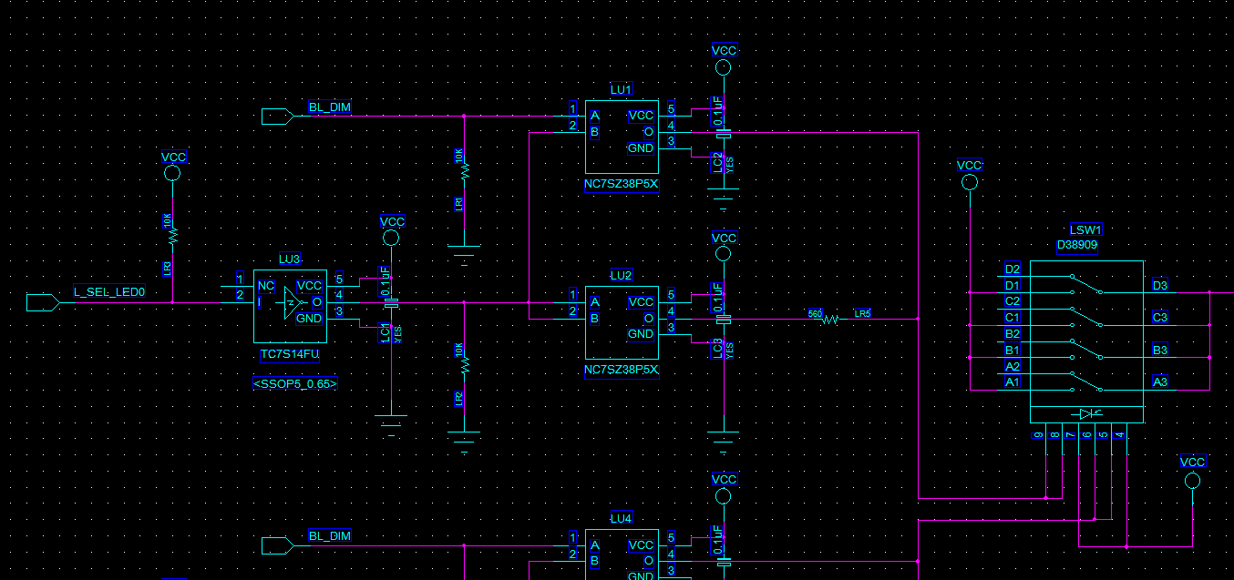
 |  | LED | A_out /B_in | B_out | LED #2
 |  | H | L | Z | OFF
 |  | H | L | Z | OFF
 |  | H | L | Z | OFF
 |  | L | H | L | ON
 |  | L | H | L | ON
 |  | L | H | L | ON
 |  | Z | H | L | ON
 |  | Z | H | L | ON
 |  | Z | H | L | ON

2. 선택 S/W 회로
 | 1) IC truth table
 |  | NC7SZ125 3-state Buffer Truth table |  |  |  |  |  | NC7SZ74 D-type Filp-Flop Truth table
 |  | /OE | IN | OUTPUT |  |  |  | /CLR | /PR | D | CK | Q | /Q
 |  | L | L | L |  |  |  | CLR_Hx | VCC | /Q | KEY
 |  | L | H | H |  |  |  | L | H | x | x | L | H | ① S/W의 상태변화가 없는 경우 Q는 Low 유지
 |  | H | X | Z |  |  |  | H | L | x | x | H | L | 항상 /PR은 High 이므로, 나올수 없는 case
 |  |  |  |  |  |  |  | L | L | x | x | H | H | 항상 /PR은 High 이므로, 나올수 없는 case
 |  |  |  |  |  |  |  | H | H | L | ↑ | L | H | S/W의 상승 edge후 /Q가 Low가 되며, 이후 S/W의 상승 edge 상태는 나올 수 없음
 |  |  |  |  |  |  |  | H | H | H | ↑ | H | L | ② S/W의 상승 edge에서 Q=High, /Q=Low 상태가 됨
 |  |  |  |  |  |  |  | H | H | x | ↓ | Qn | /Qn | ③ S/W의 하강 edge에서 상승 edge의 상태를 그대로 유지함

 | 2) S/W operation
 |  | D38909 | TC7S14 | NC7SZ74
 |  |  |  | CLR_Hx | /PR | Q | /Q
 |  | ↑ | ↑ | H | H | H | L
 |  | ↑ | ↑ | L | H | L | H | default 상태
 |  | ↓ | ↓ | H | H | Q | /Q
 |  | ↓ | ↓ | L | H | L | H | default 상태
 |  | X | X | H | H | X | X | case 없음
 |  | X | X | L | H | L | H | default 상태

 |  | CLR_Hx clock을 통해 주기적으로 Clear(Low 출력)를 시켜주며,
 |  | D38909의 S/W의 rising edge 발생시 High를 출력한다.

 |  | INPUT | BL_DIM | A_in1 | A_in2 | A_out | B_out | LED up | LED down
 |  | H | H | L | H | OPEN | L | OFF | ON
 |  | H | L | H | H | L | L | OFF | ON
 |  | H | X | X | H | ? | L | OFF | ON
 |  | L | H | L | L | OPEN | OPEN | OFF | OFF
 |  | L | L | H | L | OPEN | OPEN | OFF | OFF
 |  | L | X | X | L | ? | OPEN | OFF | OFF

 |  | SEL_LED0 | BL_DIM | LU1 IN | A_in2 | A_out | B_out | LED up | LED down
 |  | H | X | X | H | L

DIOB
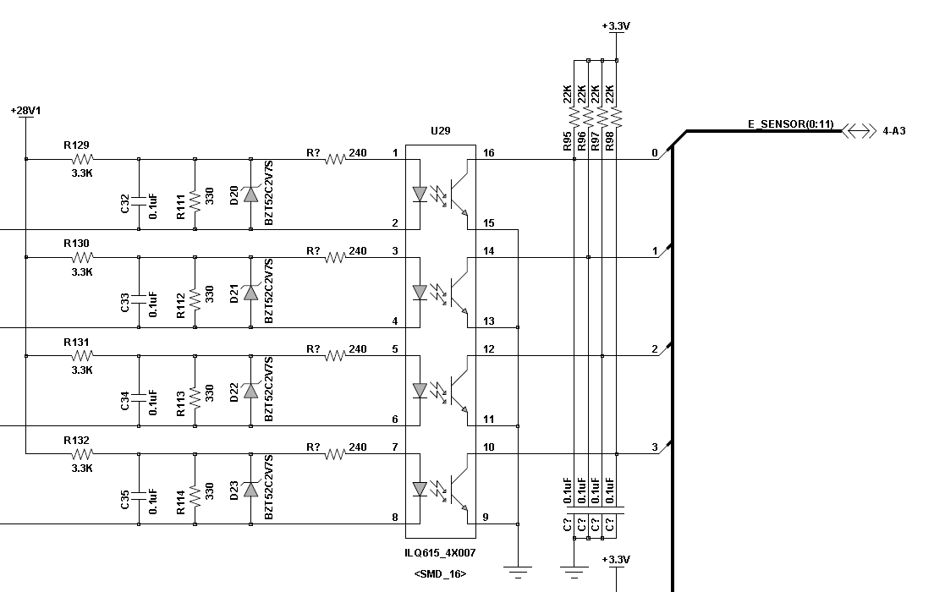
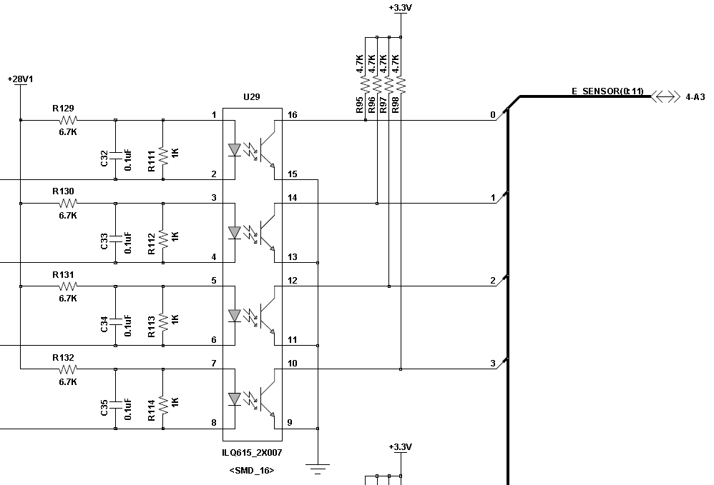
1. Opto-coupler protection circuit
 |  |  |  |  |  |  |  |  |  |  |  |  |  | V1.0 | V2.0 | V2.0
 |  |  |  |  |  |  |  |  |  |  |  |  | Vcc | 28 | 28 | 28 | V
 |  |  |  |  |  |  |  |  |  |  |  |  | R129 | 6700 | 3300 | 3300 | Ohm
 |  |  |  |  |  |  |  |  |  |  |  |  | R111 | 1000 | 330 | 330 | Ohm
 |  |  |  |  |  |  |  |  |  |  |  |  | R316 | - | 240 | 330 | Ohm

 |  |  |  |  |  |  |  |  |  |  |  |  | U29 Diode를 short로 가정
 |  |  |  |  |  |  |  |  |  |  |  |  | Rsum | 1000 | 138.95 | 165 | Ohm
 |  |  |  |  |  |  |  |  |  |  |  |  | V | 3.64 | 1.13 | 1.33 | V
 |  |  |  |  |  |  |  |  |  |  |  |  | I | 0.004 | 0.005 | 0.004 | A

 |  |  |  |  |  |  |  |  |  |  |  |  | Diode를 Open으로 가정
 |  |  |  |  |  |  |  |  |  |  |  |  | V | 3.64 | 2.55 | 2.55 | V
 |  |  |  |  |  |  |  |  |  |  |  |  | I | 0.004 | 0.008 | 0.008 | A

 |  |  |  |  |  |  |  |  |  |  |  |  | BZT52C2V7S-7-F
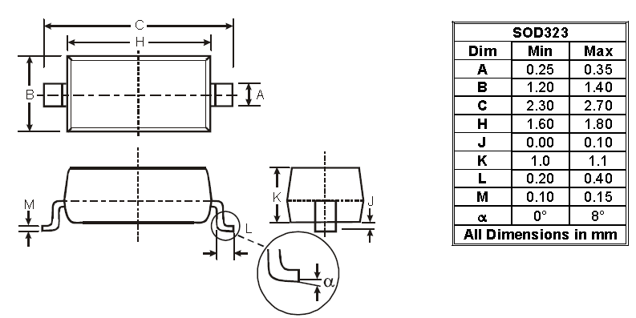

 |  | 발사대 Path
 | R129 | 3300 |  | 3300 | 3300
 | R111 | 330 |  | 330 | 1000
 | R? | 240 |  | 240 | 240
 | Vd1 | 2.7 |  | 22.4 | 22.4
 | Vd2 | 1.6 |  | 21.3 | 21.3
 | V | 4.3 |  | 24 | 24
 | I_R129 | 0.0071818181818 |  | 0.0012121212121 | 0.0012121212121
 | R_S/V | 222.78481013 |  | 17572.5 | 17572.5
 | I_U29 | 0.0041578947368 |  | 0.00070175438596 | 0.00097751710655
2. SSR Protection circuit

 | Bus Switch(U58)의 enable pin(/OE)를 PULL-UP하여, booting 초기 default High를 걸어 Bus Switch를 OFF 시킨다(booting초기 FIRE Low 상태에서 SSR 동작되는 문제 해결)
 |  |  |  |  |  |  |  |  |  |  |  |  |  |  |  | S1BB-13-F
 |  |  |  |  | Min | Typ | Max |  |  |  |  |  |  |  |  |  |  |  | Max | Unit
 |  | Control Voltage |  |  | 3 | - | 10 | VDC |  | Vcc | 5 |  |  |  |  | Peak Reverse Voltage |  |  | 100 | V
 |  | Turn On Voltage |  |  |  | 3 |  | VDC |  | R62 | 150 |  |  |  |  | RMS Reverse Voltage |  |  | 70 | V
 |  | Turn Off Voltage |  |  |  | 1 |  | VDC |  | RLY11 | 300 |  |  |  |  | Average Rectified Iout |  |  | 1 | A
 |  | Typycal Input Current @ 5 VDC |  |  |  | 15 |  | mA |  | I | 33.33 | mA | SSR Diode를 short 가정 |  |  | Peak Forward Surge Current |  |  | 30 | A
 |  | Nominal Input Impedance |  |  |  | 300 |  | Ohm |  | I | 11.11 | mA | SSR impedance 고려 |  |  | Forward Voltage |  |  | 1.1 | V
 |  | Output Operating V |  |  | 0 |  | 60 | VDC |  |  |  |  |  |  |  | Size |  |  | 4.6x4 | mm
 |  | Maximum Load Current |  |  | 0 |  | 10 | A

3. Buffer review
 | VIH range가 같으므로, Common 5V 사용 가능
 |  |  | Vcc in1 | Vcc in2 | VIH | VIL | Package | Size
 | 74LVX3245 |  | 3.3 | 5 | 2 | 0.8 | SOIC-24 | 10.3x15.4 | V1.0
 | MM74HCT244WM |  | 5 |  | 2 | 0.8 | SOIC-20 | 10.6x13 | V2.0
 | 3.3V Bias delay를 제거하여 Buffer가 Unstable 상태를 제거함

 | MM74HCT244 |  |  |  |  |  |  |  |  |  | 74LVX3245
 | 1G | 1A | 1Y | 2G | 2A | 2Y |  |  |  |  | /OE | T/R | Data |  | IC
 | LOW | LOW | LOW | LOW | LOW | LOW |  |  |  |  | LOW | HIGH | A -> B |  | enable
 | LOW | HIGH | HIGH | LOW | HIGH | HIGH |  |  |  |  | LOW | LOW | B -> A |  | enable
 | HIGH | - | Z | HIGH | - | Z |  |  |  |  | HIGH | X | High impedance |  | disable

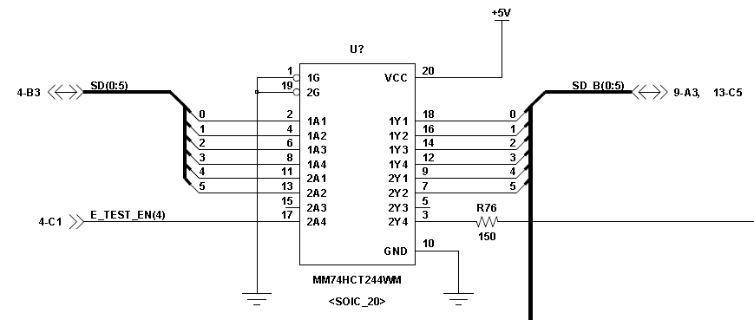


4. RESET delay
 | +3.3V가 인가된 후 330msec의 delay 후 nLRESET signal 공급
 | 장비 Power ON후 초기에 순간적으로 S/V 및 Motor가 동작하는 것을 방지하기 위해 추가

 | R89 | 15 | Kohm
 | C25 | 22 | uF
 | 시정수 | 0.33 | msec
 | NC7SZ14 delay는 3.7nsec로 무시함

 | System truth table
 |  | U12 IN | U13 IN | nLRESET
 | Initial | 0 | 1 | 0
 | Delay | 1 | 0 | 1 | 330msec delay 이후
 | 330msec 이후에 U12 input이 HIGH가 됨

5. S/V path
 | TEST enable시 초기 Low 상태에서 FIRE시 HIGH로 변경됨
 | TEST disable(default)상태는 항상 HIGH를 유지함. S/V유무와 관계없이 FIRE 상태에 대한 detect이 가능함
 | TEST_EN | FIRE | S/V | ON_SSR | R1 | R2 | R_SUM | R3 | R_SUM | I_total | I_opto | V_R1 | V_R2 | V_R_sum | V_R3 | P_R1 | P_R2 | P_R_sum | P_R3
 | 0 | OK | O | HIGH | - | - | - | - | 0 | 0.000 |  | - | - | - | - | - | - | - | -
 | 0 | OK | X | HIGH | - | - | - | 360 | 360 | 0.078 |  | - | - | - | 28.0 | - | - | - | 2.178
 | 1 | OK | O | HIGH | 2400 | - | - | - | 2400 | 0.012 |  | 28.0 | - | - | - | 0.327 | - | - | -
 | 1 | OK | X | HIGH | 2400 | - | - | 360 | 2760 | 0.010 |  | 24.3 | - | - | 3.7 | 0.247 | - | - | 0.037
 | 1 | X | O | LOW | 2400 | 1500 | 138.95 | - | 4038.9473684 | 0.007 | 0.0040135522544 | 16.6 | 10.4 | 1.0 | - | 0.115 | 0.072 | 0.007 | -
 | 1 | X | X | LOW | 2400 | 1500 | 138.95 | 360 | 4398.9473684 | 0.006 | 0.0036850921273 | 15.3 | 9.5 | 0.9 | 2.3 | 0.097 | 0.061 | 0.006 | 0.015

 |  |  |  | R_SUM
 |  | 360 | 330 |  |  |  |  | 28 | V |  | 28 | V | 28 | V
 |  |  | 1500 |  |  |  |  | 2400 | 14.18 |  | 2400 | 24.35 | 2400 | 10.28
 |  |  | 2400 |  |  |  |  | 1500 | 8.86 |  | 0 | 0.00 | 3300 | 14.13
 |  |  | 2400 |  |  |  |  | 480 | 2.84 |  | 0 | 0.00 | 480 | 2.06
 |  |  | 1500 |  |  |  |  | 360 | 2.13 |  | 360 | 3.65 | 360 | 1.54
 |  |  | 360 |  | V | 1.1872791519 |  | 4740 | 28 |  | 2760 | 28 | 6540 | 28
 |  |  | 8490 | 345.3559322 |  |  |  | 0.0059071729958 |  |  | 0.010144927536 |  | 0.0042813455657
 |  |  |  |  |  |  |  | Vd | 1.5
 |  |  |  |  |  |  |  | V | 4.335
 |  |  |  |  |  |  |  |  | 0.0090321729958

 |  |  |  |  |  |  |  |  |  |  |  |  |  | V1 | 4.76 | 240 | 0.019833333333
 |  |  |  |  |  |  |  |  |  |  |  |  |  | V_Din | 3.28
 |  |  |  |  |  |  |  |  |  |  |  |  |  | V_Dout | 1.88
 |  |  | 28 | V |  | 측정치 |  |  |  |  |  |  |  | R3 | 240 | 240 | 1
 |  |  | 2400 | 10.29 |  | V_Cap | 5.8 |  |  |  |  |  |  |  | 0.0061666666667
 |  |  | 3300 | 14.15 |  | V_Din | 3.08
 |  |  | 470 | 2.02 |  | V_Dout | 1.8
 |  |  | 360 | 1.54 |  | R3 | 470
 |  |  | 6530 | 28 |  |  |  |  |  |  | 28 | V
 |  | I_total | 0.0042879019908 |  |  | Cap 방전 I | 0.0085106382979 |  |  |  | 2400 | 11.31
 |  |  |  |  |  |  |  |  |  |  | 3300 | 15.56
 |  |  |  |  |  |  |  |  |  |  | 240 | 1.13
 |  |  |  |  |  |  |  |  |  |  | 0 | 0.00
 |  |  |  |  |  |  |  |  |  |  | 5940 | 28
 |  |  |  |  |  |  |  |  |  |  | 0.0047138047138

 | S/V Test
 |  |  |  |  |  |  |  | 28 | 28 | 28 | 28 | 28 | 28 | 3.3 | 3.3 | V
 |  | 자체진단 - photo-coupler 전압 측정 |  |  |  |  | R1 | 3300 | 3300 | 12500 | 12500 | 25000 | 15000 | 4700 | 3300 | Ω
 |  |  | S/V | 점검치구 | w/o S/V |  | R2 | 240 | 470 | 1500 | 1500 | 3000 | 1500 | 2500 | 2500 | Ω
 |  | V_Cap | 2.9 |  |  |  |  | 3540 | 3770 | 14000 | 14000 | 28000 | 16500 | 7200 | 5800 | Ω
 |  | V_Din | 1.02 | 14.4 | 28 |  | V1 | 26.10 | 24.51 | 25.00 | 25.00 | 25.00 | 25.45 | 2.15 | 1.88 | V
 |  | V_Dout | 0 | 13.2 | 0 |  | V2 | 1.90 | 3.49 | 3.00 | 3.00 | 3.00 | 2.55 | 1.15 | 1.42 | V
 |  | Results | PASS | PASS | FAIL |  | Cap 방전 I | 0.0121 | 0.0096 | 0.0027 | 0.0027 | 0.0013 | 0.0024 | 0.0009 | 0.0010 | A
 |  | R | 240 | 240 | 240
 |  | I | 0.012083333333
 |  |  |  |  |  |  | Vbias | 28 | 28 |  | V |  | 측정치
 |  |  |  |  |  |  | I_total | 0.002 | 0.001 |  | A |  | V_Cap | 2.9
 |  |  |  |  |  |  | R_total | 14000 | 28000 |  | Ω |  | V_Din | 1.02
 |  |  |  |  |  |  | V_diode | 3 | 3 |  | V |  | V_Dout | 0
 |  |  |  |  |  |  | R2 | 1500 | 3000 |  | Ω |  | R | 240
 |  |  |  |  |  |  | R1 | 12500 | 25000 |  | Ω
 |  |  |  |  |  |  |  |  |  |  |  |  | Cap 방전 I | 0.012083333333

